Geral
Cidades | Wikiaves (Registros) | SpeciesLink (Registros) | Wikiaves (Espécies) | SpeciesLink (Espécies) | Altitude | Área | População | Latitude | Longitude |  |  |  |  |  |  | Log10
Aguaí | 210 | 1 | 116 | 1 | 662.483019 | 474.554 | 36305 | -22.059684 | -46.979693109 |  | Altitude | Área | População | Latitude | Longitude |  | Altitude | Área | População
Águas da Prata | 492 | 2 | 169 | 1 | 832.914854 | 142.673 | 8180 | -21.934829 | -46.71676671 | Média | 559.6 | 568.6 | 179938.2 | -22.9 | -47.8 | Média | 2.75 | 2.75 | 5.26
Águas de Santa Barbara | 853 | 2 | 196 | 2 | 606.942142 | 404.463 | 6075 | -22.869149409 | -49.238607767 | Desvio Padrão | 272.1 | 418.5 | 940262.7 | 1.0 | 1.5 | Desvio Padrão | 2.43 | 2.62 | 5.97
Águas de São Pedro | 1403 | 39 | 192 | 33 | 515.235343 | 3.612 | 3451 | -22.597339554 | -47.883974741 | Mediana | 604.9 | 454.4 | 40504.0 | -22.9 | -47.6 | Mediana | 2.78 | 2.66 | 4.61
Agudos | 333 | 18 | 160 | 15 | 601.384374 | 966.708 | 37214 | -22.474037 | -48.990156288 | Máximo | 1639.2 | 1978.8 | 12252023 | -20.5 | -44.6 | Máximo | 3.21 | 3.30 | 7.09
Americana | 4500 | 3 | 226 | 3 | 550.365785 | 133.912 | 239597 | -22.7408835 | -47.330362926 | Minimo | 1.4 | 3.6 | 2496 | -25.0 | -52.6 | Minimo | 0.13 | 0.56 | 3.40
Américo Brasiliense | 497 | 130 | 168 | 46 | 730.216185 | 122.785 | 40504 | -21.7300365 | -48.106604562 | Quartil 1 | 460.9 | 232.5 | 15322.0 | -23.7 | -48.6 | Quartil 1 | 2.66 | 2.37 | 4.19
Amparo | 1960 | 1 | 262 | 1 | 673.429817 | 445.323 | 72195 | -22.699388626 | -46.76508569 | Quartil 3 | 748.6 | 809.5 | 104386.0 | -22.3 | -46.8 | Quartil 3 | 2.87 | 2.91 | 5.02
Angatuba | 333 | 141 | 175 | 140 | 628.28643 | 1027.288 | 25228 | -23.483987 | -48.406759616
Anhembi | 924 | 1134 | 228 | 209 | 460.916956 | 736.557 | 6724 | -22.78632094 | -48.126926831 | Altitude
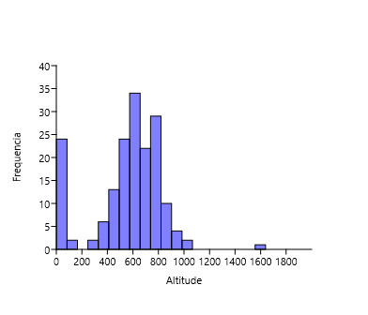
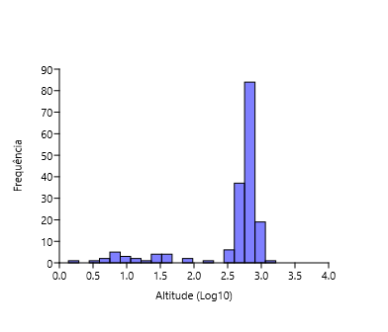
Apiaí | 953 | 4 | 261 | 3 | 925.853774 | 974.322 | 24374 | -24.513316 | -48.848659905
Araçatuba | 2709 | 1 | 241 | 1 | 403.101822 | 1167.126 | 197016 | -21.205476 | -50.439226073
Araraquara | 4936 | 25 | 292 | 19 | 673.072594 | 1003.625 | 236072 | -21.7903595 | -48.174439938
Araras | 6286 | 9 | 336 | 2 | 635.498215 | 644.831 | 134236 | -22.35708652 | -47.385829527
Artur Nogueira | 359 | 9 | 137 | 5 | 650.223458 | 178.026 | 54408 | -22.57134301 | -47.16430115
Assis | 556 | 2 | 140 | 2 | 562.425632 | 460.609 | 104386 | -22.66283502 | -50.41751004
Atibaia | 2860 | 55 | 302 | 34 | 807.988014 | 478.521 | 142761 | -23.116308 | -46.555062501
Avaré | 1084 | 1 | 213 | 1 | 769.664358 | 1213.055 | 90655 | -23.1031935 | -48.923263194
Barra do Chapéu | 46 | 6 | 37 | 1 | 773.93357 | 405.681 | 5724 | -24.471425999 | -49.027139137
Barra do Turvo | 272 | 122 | 109 | 31 | 153.957954 | 1007.684 | 7659 | -24.759386656 | -48.502343453
Batatais | 2499 | 1 | 248 | 1 | 865.736701 | 849.526 | 62508 | -20.8919295 | -47.586106727
Bauru | 2882 | 1 | 273 | 1 | 510.088466 | 667.684 | 376818 | -22.3251225 | -49.083000867 | Área
Bertioga | 5215 | 653 | 321 | 103 | 7.719907 | 491.546 | 63249 | -23.8540145 | -46.136538335
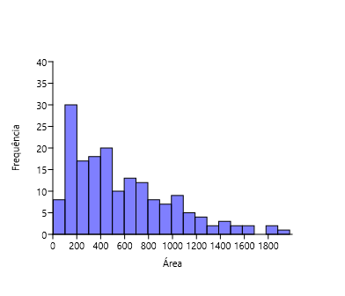
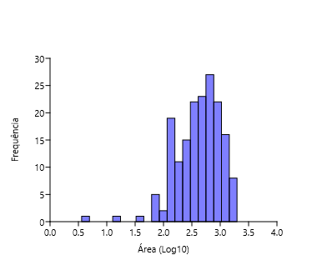
Biritiba-Mirim | 463 | 25 | 160 | 24 | 778.677502 | 317.406 | 32598 | -23.571033387 | -46.041212225
Boa Esperança do Sul | 1127 | 3 | 192 | 1 | 477.67314 | 690.748 | 14923 | -21.992484163 | -48.390596907
Bom Sucesso de Itararé | 68 | 5 | 58 | 4 | 965.026729 | 133.578 | 3954 | -24.318262841 | -49.143761923
Boracéia | 223 | 65 | 145 | 46 | 484.736923 | 122.11 | 4823 | -22.193205654 | -48.779218283
Botucatu | 3890 | 35 | 323 | 32 | 818.475551 | 1482.642 | 146497 | -22.8883815 | -48.441289384
Bragança Paulista | 2623 | 1 | 274 | 1 | 865.334635 | 512.584 | 168668 | -22.9568955 | -46.542333374
Brotas | 3731 | 74 | 299 | 55 | 643.2801 | 1101.374 | 24403 | -22.286516985 | -48.126833324
Buri | 244 | 3 | 161 | 3 | 602.694777 | 1195.91 | 19878 | -23.799381419 | -48.597414974
Buritama | 74 | 1 | 56 | 1 | 399.172299 | 326.921 | 17144 | -21.067039567 | -50.149281253
Cabreúva | 996 | 7 | 233 | 7 | 656.603099 | 260.234 | 49707 | -23.312674395 | -47.133658373
Cafelândia | 83 | 17 | 58 | 16 | 441.67568 | 920.28 | 17767 | -21.809705287 | -49.600354406
Cajati | 289 | 130 | 141 | 17 | 34.467098 | 454.436 | 28549 | -24.726360972 | -48.104999809 | População
Campinas | 14452 | 1230 | 331 | 246 | 688.987137 | 794.571 | 1204073 | -22.9073425 | -47.060156273
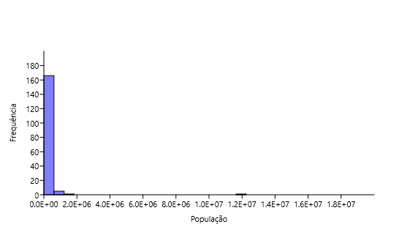
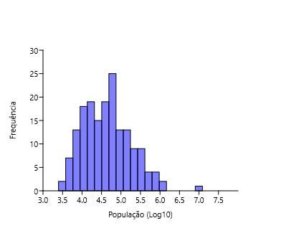
Campos do Jordão | 16073 | 344 | 307 | 89 | 1639.154504 | 290.52 | 52088 | -22.740091914 | -45.5892017
Cananéia | 3712 | 1108 | 323 | 124 | 7.840466 | 1237.354 | 12540 | -25.01690807 | -47.928482814
Capão Bonito | 847 | 119 | 217 | 74 | 705.789981 | 1640.23 | 47138 | -24.00680097 | -48.351434518
Caraguatatuba | 9080 | 892 | 439 | 82 | 3.194618 | 484.947 | 121532 | -23.6220065 | -45.410818382
Castilho | 492 | 1 | 190 | 1 | 378.459881 | 1065.318 | 21006 | -20.872026554 | -51.489407056
Cerquilho | 181 | 2 | 94 | 2 | 574.77755 | 127.803 | 48949 | -23.1686725 | -47.737531325
Charqueada | 218 | 1 | 105 | 1 | 598.427586 | 175.846 | 17190 | -22.508882412 | -47.775700203
Conchal | 726 | 2 | 186 | 2 | 591.02438 | 182.793 | 28050 | -22.330076448 | -47.174375743
Cosmópolis | 371 | 2 | 113 | 2 | 581.635429 | 154.665 | 72252 | -22.645784886 | -47.196770777
Cotia | 3270 | 545 | 322 | 117 | 850.248475 | 323.994 | 249210 | -23.603514 | -46.931846328
Cubatão | 2127 | 9 | 235 | 6 | 6.881146 | 142.879 | 130705 | -23.883839 | -46.420031768
Cunha | 1552 | 66 | 326 | 46 | 939.592641 | 1407.25 | 21547 | -23.074750147 | -44.958026903 | Latitude
Divinolândia | 634 | 6 | 192 | 6 | 1055.472431 | 223.749 | 11146 | -21.661621506 | -46.736869787
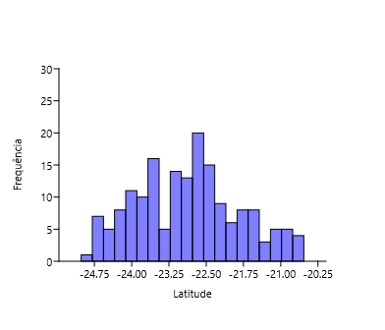
Dourado | 8844 | 25 | 359 | 18 | 707.055441 | 205.874 | 8873 | -22.113167196 | -48.316235806
Eldorado | 1322 | 79 | 268 | 18 | 27.695094 | 1654.256 | 15494 | -24.525386611 | -48.103228423
Embu-Guaçu | 714 | 7 | 204 | 5 | 765.893792 | 155.641 | 69385 | -23.831829104 | -46.817108873
Euclides da Cunha Paulista | 18 | 2 | 13 | 1 | 305.851596 | 573.894 | 9371 | -22.55499692 | -52.59089838
Franca | 3029 | 1 | 340 | 1 | 996.072653 | 605.679 | 353187 | -20.536097 | -47.402331626
Gália | 1300 | 6 | 221 | 6 | 561.184881 | 355.914 | 6548 | -22.294019248 | -49.55211133
Garça | 679 | 50 | 190 | 34 | 679.963298 | 555.807 | 44390 | -22.21070949 | -49.656529935
Guapiara | 174 | 4 | 117 | 3 | 766.402628 | 408.292 | 17157 | -24.1825265 | -48.527681322
Guararapes | 235 | 1 | 136 | 1 | 413.249123 | 955.637 | 32939 | -21.253446495 | -50.642639048
Guarujá | 2267 | 493 | 227 | 33 | 43.694652 | 144.794 | 320459 | -23.995149 | -46.249034279
Guarulhos | 5080 | 9 | 334 | 7 | 776.358062 | 318.675 | 1379182 | -23.468506 | -46.531084086
Hortolândia | 305 | 3 | 89 | 2 | 584.894962 | 62.416 | 230851 | -22.858395 | -47.22109661 | Longitude
Iacri | 155 | 5 | 74 | 5 | 497.343395 | 321.948 | 6321 | -21.855061087 | -50.689199932
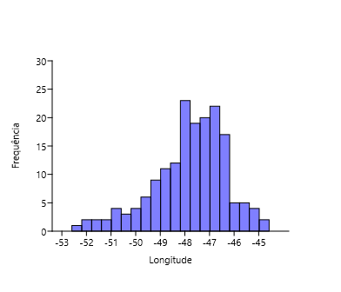
Ibiúna | 4282 | 825 | 331 | 79 | 871.580193 | 1058.082 | 78878 | -23.6526325 | -47.220491187
Igaratá | 275 | 6 | 143 | 6 | 741.813129 | 292.953 | 9534 | -23.204843 | -46.156314424
Iguape | 1384 | 2653 | 262 | 145 | 4.781489 | 1978.795 | 30857 | -24.706954196 | -47.553137409
Ilha Comprida | 3840 | 184 | 282 | 5 | 7.931819 | 196.567 | 11166 | -24.73923994 | -47.554316966
Ilhabela | 9328 | 6 | 337 | 6 | 87.188124 | 346.389 | 34970 | -23.7886525 | -45.354056667
Indaiatuba | 3047 | 8 | 251 | 4 | 631.626272 | 311.545 | 251627 | -23.081646 | -47.21230894
Iperó | 1321 | 49 | 228 | 36 | 582.031829 | 170.289 | 37133 | -23.35027739 | -47.689893894
Iporanga | 7474 | 1 | 388 | 1 | 79.195539 | 1152.059 | 4218 | -24.584460178 | -48.589600714
Itanhaém | 3945 | 1546 | 332 | 37 | 6.473843 | 601.711 | 101816 | -24.186120667 | -46.790991483
Itapetininga | 1432 | 3338 | 248 | 194 | 668.679162 | 1789.35 | 163901 | -23.5878725 | -48.046142895
Itapeva | 757 | 1 | 232 | 1 | 690.315858 | 1826.258 | 94354 | -23.983437999 | -48.877389159
Itapevi | 1380 | 5 | 228 | 4 | 743.050723 | 82.658 | 237700 | -23.546934 | -46.933372863
Itapira | 3260 | 1 | 307 | 1 | 648.925594 | 518.416 | 74773 | -22.436005499 | -46.821248011
Itaquaquecetuba | 684 | 1 | 155 | 1 | 762.254422 | 82.622 | 370821 | -23.4768975 | -46.351603141
Itararé | 389 | 50 | 168 | 31 | 734.126656 | 1003.86 | 50503 | -24.11213796 | -49.336119714
Itatiba | 6022 | 188 | 287 | 67 | 766.774274 | 322.276 | 120858 | -23.004852999 | -46.837557853
Itirapina | 3111 | 58 | 270 | 24 | 762.112452 | 564.603 | 18157 | -22.253967974 | -47.819884867
Itupeva | 981 | 6 | 212 | 5 | 672.327149 | 200.816 | 61252 | -23.153409626 | -47.055701152
Jacupiranga | 354 | 488 | 211 | 52 | 44.204442 | 704.189 | 17866 | -24.698150281 | -48.004704512
Jaguariúna | 1663 | 3 | 218 | 3 | 571.138466 | 141.391 | 57488 | -22.706781958 | -46.982343466
Jaú | 4487 | 1 | 296 | 1 | 526.28819 | 687.103 | 150252 | -22.29579099 | -48.558141388
José Bonifácio | 94 | 41 | 62 | 27 | 444.057478 | 860.2 | 37015 | -21.053719035 | -49.686282716
Jundiaí | 7352 | 149 | 334 | 78 | 760.15619 | 431.207 | 418962 | -23.187668 | -46.885273968
Juquiá | 511 | 357 | 194 | 93 | 25.220403 | 812.799 | 18812 | -24.320703079 | -47.635341968
Juquitiba | 1953 | 217 | 260 | 157 | 717.416631 | 522.169 | 31444 | -23.935689202 | -47.081594072
Lençóis Paulista | 460 | 555 | 176 | 162 | 548.883461 | 809.541 | 68432 | -22.597507 | -48.798681972
Luís Antônio | 547 | 1 | 202 | 1 | 645.800167 | 598.257 | 14947 | -21.551706525 | -47.700279945
Macatuba | 54 | 2 | 38 | 2 | 542.27127 | 224.514 | 17163 | -22.505549629 | -48.711405387
Mairiporã | 3711 | 14 | 283 | 14 | 793.147454 | 320.697 | 100179 | -23.322459383 | -46.590195873
Mineiros do Tietê | 1259 | 2 | 321 | 1 | 681.341631 | 213.242 | 12908 | -22.411696801 | -48.451802309
Miracatu | 3448 | 546 | 306 | 24 | 34.310102 | 1001.484 | 19779 | -24.283929465 | -47.457103999
Mirandópolis | 363 | 3 | 147 | 3 | 412.22447 | 917.694 | 29564 | -21.132086985 | -51.105640392
Mirassol | 383 | 2 | 158 | 2 | 590.24368 | 243.228 | 59824 | -20.8170045 | -49.512139218
Mococa | 505 | 22 | 238 | 19 | 633.521769 | 855.156 | 68885 | -21.46899051 | -47.007170979
Mogi das Cruzes | 8554 | 38 | 392 | 20 | 749.804017 | 712.541 | 445842 | -23.5227065 | -46.196760084
Mogi Guaçu | 954 | 43 | 221 | 34 | 607.014521 | 812.753 | 151888 | -22.36572019 | -46.944474088
Mogi Mirim | 1248 | 4 | 188 | 2 | 607.014521 | 497.708 | 93189 | -22.36572019 | -46.944474088
Mongaguá | 3572 | 1 | 273 | 1 | 9.923123 | 143.205 | 56702 | -24.094116145 | -46.619992725
Monte Alegre do Sul | 7838 | 2 | 286 | 2 | 762.747403 | 110.308 | 8038 | -22.68112866 | -46.681194301
Monte Mor | 133 | 9 | 80 | 8 | 548.166847 | 240.566 | 59772 | -22.945521999 | -47.313269248
Morro Agudo | 822 | 1 | 193 | 1 | 555.104927 | 1388.127 | 32968 | -20.732662999 | -48.057593825
Narandiba | 69 | 2 | 52 | 2 | 426.10398 | 357.325 | 4857 | -22.4042832 | -51.524239851
Nova Campina | 214 | 3 | 112 | 3 | 830.408299 | 385.375 | 9755 | -24.123210418 | -48.905738479
Nova Odessa | 316 | 18 | 116 | 16 | 561.315186 | 73.788 | 60174 | -22.782794661 | -47.293634614
Óleo | 10 | 1 | 9 | 1 | 625.863027 | 198.938 | 2496 | -22.944584777 | -49.340950753
Paranapanema | 281 | 1 | 134 | 1 | 607.745581 | 1018.724 | 20197 | -23.386927999 | -48.723676984
Pariquera-Açú | 492 | 1027 | 183 | 38 | 32.946368 | 359.414 | 19648 | -24.712546631 | -47.879997603
Patrocínio Paulista | 118 | 2 | 90 | 2 | 748.628266 | 602.848 | 14670 | -20.641153402 | -47.28306009
Paulínia | 2646 | 3 | 222 | 3 | 590.397932 | 138.777 | 109424 | -22.7599217 | -47.154385801
Pedreira | 1929 | 1 | 228 | 1 | 600.41108 | 108.817 | 47919 | -22.743771 | -46.89780209
Penápolis | 102 | 2 | 64 | 2 | 415.200487 | 711.315 | 63407 | -21.418383015 | -50.073036275
Pereira Barreto | 132 | 7 | 66 | 4 | 363.986719 | 974.247 | 25669 | -20.636668999 | -51.10666102
Peruíbe | 17059 | 879 | 438 | 98 | 11.33502 | 326.216 | 68284 | -24.319508884 | -46.997301865
Piacatu | 2 | 1 | 2 | 1 | 435.26418 | 232.488 | 5980 | -21.595391679 | -50.599425717
Piedade | 1235 | 6 | 289 | 6 | 805.443564 | 746.868 | 55348 | -23.714202223 | -47.418015151
Pindamonhangaba | 4304 | 9 | 385 | 8 | 559.005175 | 729.998 | 168328 | -22.926668726 | -45.462048846
Piquete | 422 | 4 | 169 | 4 | 638.543116 | 175.996 | 13657 | -22.611166885 | -45.183569424
Piracicaba | 14240 | 56 | 347 | 28 | 527.099388 | 1378.069 | 404142 | -22.723722 | -47.646846236
Piraju | 12158 | 1 | 352 | 1 | 555.892499 | 504.591 | 29806 | -23.192991495 | -49.38397449
Pirassununga | 1307 | 20 | 233 | 7 | 626.162314 | 727.118 | 76409 | -21.994049295 | -47.425172882
Pitangueiras | 141 | 665 | 110 | 105 | 515.817156 | 430.638 | 39719 | -21.010999499 | -48.222265752
Porto Ferreira | 608 | 41 | 189 | 30 | 586.68104 | 244.906 | 56150 | -21.858362505 | -47.481409643
Praia Grande | 1233 | 435 | 223 | 22 | 8.682126 | 149.253 | 325073 | -24.0030215 | -46.412049584
Presidente Epitácio | 388 | 1 | 154 | 1 | 306.178321 | 1260.281 | 44200 | -21.768781995 | -52.115275827
Promissão | 59 | 6 | 43 | 3 | 431.256791 | 779.2 | 40432 | -21.538867499 | -49.857735235
Registro | 871 | 863 | 198 | 34 | 19.002613 | 722.201 | 56322 | -24.494251428 | -47.841054752
Ribeirão Bonito | 335 | 7 | 107 | 4 | 563.333005 | 471.553 | 13219 | -22.064934664 | -48.177705754
Ribeirão Branco | 62 | 9 | 44 | 8 | 865.953052 | 697.5 | 16444 | -24.220268458 | -48.765477481
Ribeirão Grande | 25900 | 894 | 436 | 143 | 680.982846 | 333.363 | 7673 | -24.101200311 | -48.367071156
Rincão | 199 | 1 | 122 | 1 | 537.587638 | 316.639 | 10799 | -21.589189499 | -48.072330067
Rio Claro | 9627 | 29 | 344 | 25 | 618.993655 | 498.422 | 206424 | -22.4125115 | -47.563533238
Rio Grande da Serra | 213 | 1 | 105 | 1 | 762.981314 | 36.341 | 50846 | -23.744515 | -46.393692674
Salesópolis | 8027 | 2779 | 393 | 188 | 806.359446 | 424.997 | 17139 | -23.531792988 | -45.84717693
Santa Maria da Serra | 200 | 25 | 98 | 25 | 512.438533 | 252.621 | 6173 | -22.569410258 | -48.159014142
Santo André | 7495 | 96 | 347 | 59 | 764.096668 | 175.782 | 718773 | -23.65751 | -46.530874258
Santo Antônio de Posse | 386 | 1 | 140 | 1 | 659.86581 | 154.133 | 23310 | -22.604796852 | -46.9159099
Santo Antônio do Aracanguá | 142 | 2 | 98 | 2 | 382.570878 | 1308.432 | 8420 | -20.932496843 | -50.496735052
Santos | 1476 | 7 | 192 | 7 | 16.189961 | 281.033 | 433311 | -23.9337375 | -46.331370849
São Bernardo do Campo | 2917 | 4 | 303 | 4 | 772.836969 | 409.532 | 838936 | -23.7103045 | -46.550257248
São Caetano do Sul | 265 | 6 | 68 | 1 | 754.991587 | 15.331 | 161127 | -23.614705 | -46.571514609
São Carlos | 6463 | 24 | 315 | 4 | 849.656037 | 1136.907 | 251983 | -22.0159985 | -47.889237685
São José do Barreiro | 1089 | 28 | 264 | 17 | 517.390198 | 570.685 | 4147 | -22.646489897 | -44.578340961
São José do Rio Pardo | 1351 | 1 | 208 | 1 | 718.571082 | 419.684 | 54946 | -21.5961025 | -46.88826589
São José do Rio Preto | 2481 | 8 | 230 | 2 | 504.243066 | 431.944 | 460671 | -20.8126365 | -49.381347685
São José dos Campos | 10169 | 77 | 398 | 66 | 604.884689 | 1099.409 | 721944 | -23.1840615 | -45.884175401
São Luiz do Paraitinga | 19720 | 300 | 406 | 110 | 761.156394 | 617.315 | 10687 | -23.22187151 | -45.309544505
São Manuel | 1253 | 2 | 281 | 1 | 733.95771 | 650.734 | 40954 | -22.736459985 | -48.568763281
São Miguel Arcanjo | 4465 | 27 | 376 | 23 | 665.758 | 930.339 | 32931 | -23.87949 | -47.995589146
São Paulo | 41840 | 5680 | 464 | 281 | 783.615127 | 1521.11 | 12252023 | -23.5673865 | -46.570383182
São Pedro | 2791 | 68 | 272 | 46 | 565.011977 | 611.278 | 35653 | -22.548888 | -47.914032997
São Sebastião | 5619 | 457 | 344 | 66 | 1.362498 | 402.395 | 88980 | -23.806687652 | -45.402680141
São Sebastião da Grama | 2326 | 6 | 298 | 6 | 929.72259 | 252.41 | 12182 | -21.708420792 | -46.824127626
São Simão | 198 | 2 | 120 | 1 | 629.976661 | 617.252 | 15322 | -21.479723372 | -47.55335254
São Vicente | 955 | 240 | 193 | 5 | 13.940852 | 148.1 | 365798 | -23.967373 | -46.384490817
Sarapuí | 340 | 7 | 144 | 7 | 599.76188 | 352.592 | 10285 | -23.641506571 | -47.827195985
Sete Barras | 640 | 729 | 221 | 146 | 30.71944 | 1062.699 | 12832 | -24.388603782 | -47.927216963
Socorro | 1580 | 2 | 195 | 1 | 764.529222 | 449.029 | 41005 | -22.592029952 | -46.529211592
Sorocaba | 5155 | 8 | 245 | 8 | 591.229374 | 450.382 | 679378 | -23.499323 | -47.457853253
Sumaré | 195 | 19 | 90 | 18 | 570.007909 | 153.465 | 282441 | -22.822145 | -47.265802732
Tapiraí | 31244 | 44 | 355 | 28 | 889.772411 | 755.1 | 7807 | -23.973148267 | -47.505288235
Tapiratiba | 314 | 6 | 121 | 6 | 806.792114 | 221.891 | 12960 | -21.471885402 | -46.745515211
Taubaté | 2817 | 4 | 273 | 4 | 586.078506 | 625.003 | 314924 | -23.0265555 | -45.556608697
Teodoro Sampaio | 4055 | 60 | 325 | 39 | 352.749829 | 1555.803 | 23148 | -22.531007 | -52.171194822
Torrinha | 209 | 3 | 110 | 3 | 794.435208 | 315.266 | 10010 | -22.427493615 | -48.172157585
Ubatuba | 31495 | 1349 | 500 | 190 | 5.020122 | 708.105 | 90799 | -23.435964981 | -45.072091475
Ubirajara | 5 | 1 | 5 | 1 | 480.643563 | 282.179 | 4780 | -22.52383545 | -49.663271666
Valinhos | 1376 | 71 | 182 | 35 | 690.120803 | 148.538 | 129193 | -22.971244 | -46.996630028
Valparaíso | 29 | 3 | 23 | 3 | 451.787756 | 857.661 | 26480 | -21.225575283 | -50.869308119
Vargem | 94 | 2 | 66 | 1 | 832.896503 | 142.595 | 10537 | -22.884880424 | -46.411600233
Vera Cruz | 69 | 1 | 66 | 1 | 650.274304 | 247.716 | 10843 | -22.224748315 | -49.821781655
Vinhedo | 787 | 9 | 182 | 6 | 719.208426 | 81.604 | 78728 | -23.030538324 | -46.976476309

Altitude
Cidades | Wikiaves (Registros) | SpeciesLink (Registros) | Wikiaves (Espécies) | SpeciesLink (Espécies) | Altitude |  | r | r^2 | p | Slope | Error | Intercept | Error |  | Log10 | Slope | Error | Intercept | Error | r | r^2 | p
Aguaí | 210 | 1 | 116 | 1 | 662.483019 | Wikiaves (Registros) | 0.05 | 0.0023 | 0.5280 | 1.02 | 1.6147 | 2525.2 | 1004.70 |  | Wikiaves (Registros) | 6.07E-05 | 0.00020895 | 2.9401 | 0.13002 | 0.022204 | 0.000493017616 | 0.77184
Águas da Prata | 492 | 2 | 169 | 1 | 832.914854 | SpeciesLink (Registros) | -0.16 | 0.0254 | 0.0362 | -0.37 | 0.1733 | 414.7 | 107.85 |  | SpeciesLink (Registros) | -0.00107 | 0.00027266 | 1.7715 | 0.16966 | -0.28743 | 0.0826160049 | 0.00012587
Águas de Santa Barbara | 853 | 2 | 196 | 2 | 606.942142 | Wikiaves (Espécies) | -0.02 | 0.0004 | 0.8063 | -0.01 | 0.0296 | 218.3 | 18.42 |  | Wikiaves (Espécies) | 1.64E-05 | 9.56E-05 | 2.2362 | 0.059512 | 0.013099 | 0.000171583801 | 0.86418
Águas de São Pedro | 1403 | 39 | 192 | 33 | 515.235343 | SpeciesLink (Espécies) | -0.09 | 0.0086 | 0.2239 | -0.02 | 0.0142 | 39.5 | 8.83 |  | SpeciesLink (Espécies) | -0.00040737 | 0.00020679 | 1.1202 | 0.12867 | -0.14897 | 0.0221920609 | 0.050451
Agudos | 333 | 18 | 160 | 15 | 601.384374
Americana | 4500 | 3 | 226 | 3 | 550.365785 | Registros:
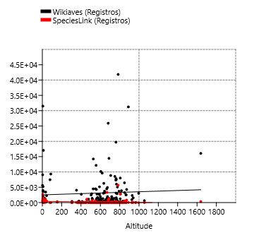
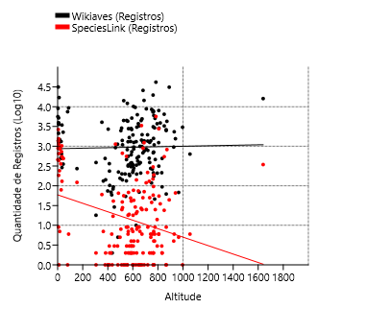
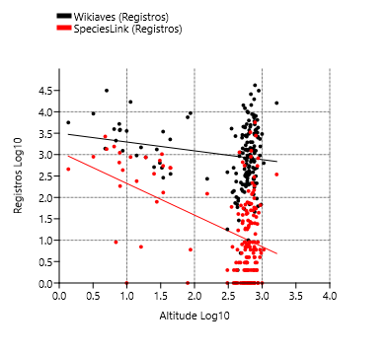
Américo Brasiliense | 497 | 130 | 168 | 46 | 730.216185
Amparo | 1960 | 1 | 262 | 1 | 673.429817
Angatuba | 333 | 141 | 175 | 140 | 628.28643
Anhembi | 924 | 1134 | 228 | 209 | 460.916956
Apiaí | 953 | 4 | 261 | 3 | 925.853774
Araçatuba | 2709 | 1 | 241 | 1 | 403.101822
Araraquara | 4936 | 25 | 292 | 19 | 673.072594
Araras | 6286 | 9 | 336 | 2 | 635.498215
Artur Nogueira | 359 | 9 | 137 | 5 | 650.223458
Assis | 556 | 2 | 140 | 2 | 562.425632
Atibaia | 2860 | 55 | 302 | 34 | 807.988014
Avaré | 1084 | 1 | 213 | 1 | 769.664358
Barra do Chapéu | 46 | 6 | 37 | 1 | 773.93357
Barra do Turvo | 272 | 122 | 109 | 31 | 153.957954
Batatais | 2499 | 1 | 248 | 1 | 865.736701
Bauru | 2882 | 1 | 273 | 1 | 510.088466
Bertioga | 5215 | 653 | 321 | 103 | 7.719907
Biritiba-Mirim | 463 | 25 | 160 | 24 | 778.677502
Boa Esperança do Sul | 1127 | 3 | 192 | 1 | 477.67314
Bom Sucesso de Itararé | 68 | 5 | 58 | 4 | 965.026729
Boracéia | 223 | 65 | 145 | 46 | 484.736923
Botucatu | 3890 | 35 | 323 | 32 | 818.475551 | Espécies:
Bragança Paulista | 2623 | 1 | 274 | 1 | 865.334635
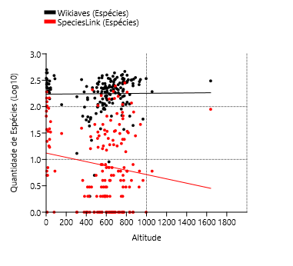
Brotas | 3731 | 74 | 299 | 55 | 643.2801
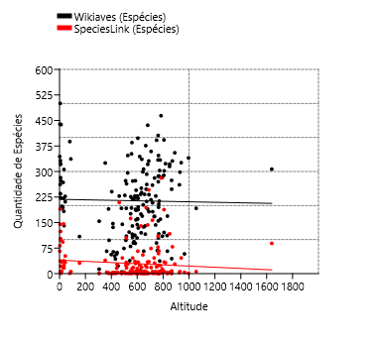
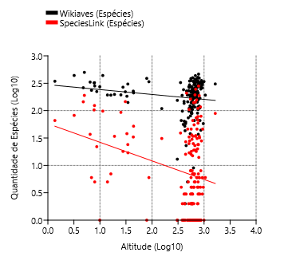
Buri | 244 | 3 | 161 | 3 | 602.694777
Buritama | 74 | 1 | 56 | 1 | 399.172299
Cabreúva | 996 | 7 | 233 | 7 | 656.603099
Cafelândia | 83 | 17 | 58 | 16 | 441.67568
Cajati | 289 | 130 | 141 | 17 | 34.467098
Campinas | 14452 | 1230 | 331 | 246 | 688.987137
Campos do Jordão | 16073 | 344 | 307 | 89 | 1639.154504
Cananéia | 3712 | 1108 | 323 | 124 | 7.840466
Capão Bonito | 847 | 119 | 217 | 74 | 705.789981
Caraguatatuba | 9080 | 892 | 439 | 82 | 3.194618
Castilho | 492 | 1 | 190 | 1 | 378.459881
Cerquilho | 181 | 2 | 94 | 2 | 574.77755
Charqueada | 218 | 1 | 105 | 1 | 598.427586
Conchal | 726 | 2 | 186 | 2 | 591.02438
Cosmópolis | 371 | 2 | 113 | 2 | 581.635429
Cotia | 3270 | 545 | 322 | 117 | 850.248475
Cubatão | 2127 | 9 | 235 | 6 | 6.881146
Cunha | 1552 | 66 | 326 | 46 | 939.592641
Divinolândia | 634 | 6 | 192 | 6 | 1055.472431
Dourado | 8844 | 25 | 359 | 18 | 707.055441
Eldorado | 1322 | 79 | 268 | 18 | 27.695094
Embu-Guaçu | 714 | 7 | 204 | 5 | 765.893792 | Registros e Espécies:
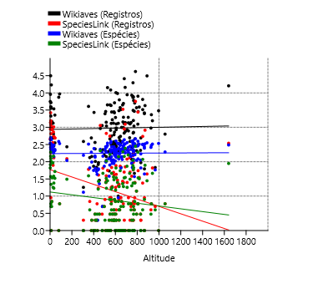
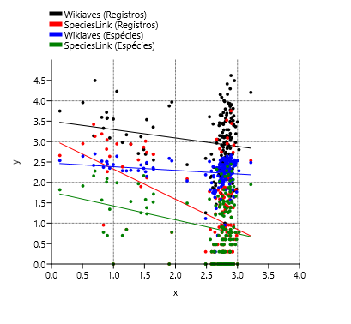
Euclides da Cunha Paulista | 18 | 2 | 13 | 1 | 305.851596
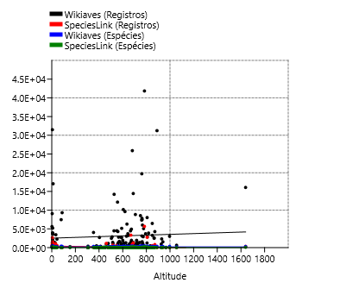
Franca | 3029 | 1 | 340 | 1 | 996.072653
Gália | 1300 | 6 | 221 | 6 | 561.184881
Garça | 679 | 50 | 190 | 34 | 679.963298
Guapiara | 174 | 4 | 117 | 3 | 766.402628
Guararapes | 235 | 1 | 136 | 1 | 413.249123
Guarujá | 2267 | 493 | 227 | 33 | 43.694652
Guarulhos | 5080 | 9 | 334 | 7 | 776.358062
Hortolândia | 305 | 3 | 89 | 2 | 584.894962
Iacri | 155 | 5 | 74 | 5 | 497.343395
Ibiúna | 4282 | 825 | 331 | 79 | 871.580193
Igaratá | 275 | 6 | 143 | 6 | 741.813129
Iguape | 1384 | 2653 | 262 | 145 | 4.781489
Ilha Comprida | 3840 | 184 | 282 | 5 | 7.931819
Ilhabela | 9328 | 6 | 337 | 6 | 87.188124
Indaiatuba | 3047 | 8 | 251 | 4 | 631.626272
Iperó | 1321 | 49 | 228 | 36 | 582.031829
Iporanga | 7474 | 1 | 388 | 1 | 79.195539
Itanhaém | 3945 | 1546 | 332 | 37 | 6.473843
Itapetininga | 1432 | 3338 | 248 | 194 | 668.679162
Itapeva | 757 | 1 | 232 | 1 | 690.315858
Itapevi | 1380 | 5 | 228 | 4 | 743.050723
Itapira | 3260 | 1 | 307 | 1 | 648.925594
Itaquaquecetuba | 684 | 1 | 155 | 1 | 762.254422
Itararé | 389 | 50 | 168 | 31 | 734.126656
Itatiba | 6022 | 188 | 287 | 67 | 766.774274
Itirapina | 3111 | 58 | 270 | 24 | 762.112452
Itupeva | 981 | 6 | 212 | 5 | 672.327149
Jacupiranga | 354 | 488 | 211 | 52 | 44.204442
Jaguariúna | 1663 | 3 | 218 | 3 | 571.138466
Jaú | 4487 | 1 | 296 | 1 | 526.28819
José Bonifácio | 94 | 41 | 62 | 27 | 444.057478
Jundiaí | 7352 | 149 | 334 | 78 | 760.15619
Juquiá | 511 | 357 | 194 | 93 | 25.220403
Juquitiba | 1953 | 217 | 260 | 157 | 717.416631
Lençóis Paulista | 460 | 555 | 176 | 162 | 548.883461
Luís Antônio | 547 | 1 | 202 | 1 | 645.800167
Macatuba | 54 | 2 | 38 | 2 | 542.27127
Mairiporã | 3711 | 14 | 283 | 14 | 793.147454
Mineiros do Tietê | 1259 | 2 | 321 | 1 | 681.341631
Miracatu | 3448 | 546 | 306 | 24 | 34.310102
Mirandópolis | 363 | 3 | 147 | 3 | 412.22447
Mirassol | 383 | 2 | 158 | 2 | 590.24368
Mococa | 505 | 22 | 238 | 19 | 633.521769
Mogi das Cruzes | 8554 | 38 | 392 | 20 | 749.804017
Mogi Guaçu | 954 | 43 | 221 | 34 | 607.014521
Mogi Mirim | 1248 | 4 | 188 | 2 | 607.014521
Mongaguá | 3572 | 1 | 273 | 1 | 9.923123
Monte Alegre do Sul | 7838 | 2 | 286 | 2 | 762.747403
Monte Mor | 133 | 9 | 80 | 8 | 548.166847
Morro Agudo | 822 | 1 | 193 | 1 | 555.104927
Narandiba | 69 | 2 | 52 | 2 | 426.10398
Nova Campina | 214 | 3 | 112 | 3 | 830.408299
Nova Odessa | 316 | 18 | 116 | 16 | 561.315186
Óleo | 10 | 1 | 9 | 1 | 625.863027
Paranapanema | 281 | 1 | 134 | 1 | 607.745581
Pariquera-Açú | 492 | 1027 | 183 | 38 | 32.946368
Patrocínio Paulista | 118 | 2 | 90 | 2 | 748.628266
Paulínia | 2646 | 3 | 222 | 3 | 590.397932
Pedreira | 1929 | 1 | 228 | 1 | 600.41108
Penápolis | 102 | 2 | 64 | 2 | 415.200487
Pereira Barreto | 132 | 7 | 66 | 4 | 363.986719
Peruíbe | 17059 | 879 | 438 | 98 | 11.33502
Piacatu | 2 | 1 | 2 | 1 | 435.26418
Piedade | 1235 | 6 | 289 | 6 | 805.443564
Pindamonhangaba | 4304 | 9 | 385 | 8 | 559.005175
Piquete | 422 | 4 | 169 | 4 | 638.543116
Piracicaba | 14240 | 56 | 347 | 28 | 527.099388
Piraju | 12158 | 1 | 352 | 1 | 555.892499
Pirassununga | 1307 | 20 | 233 | 7 | 626.162314
Pitangueiras | 141 | 665 | 110 | 105 | 515.817156
Porto Ferreira | 608 | 41 | 189 | 30 | 586.68104
Praia Grande | 1233 | 435 | 223 | 22 | 8.682126
Presidente Epitácio | 388 | 1 | 154 | 1 | 306.178321
Promissão | 59 | 6 | 43 | 3 | 431.256791
Registro | 871 | 863 | 198 | 34 | 19.002613
Ribeirão Bonito | 335 | 7 | 107 | 4 | 563.333005
Ribeirão Branco | 62 | 9 | 44 | 8 | 865.953052
Ribeirão Grande | 25900 | 894 | 436 | 143 | 680.982846
Rincão | 199 | 1 | 122 | 1 | 537.587638
Rio Claro | 9627 | 29 | 344 | 25 | 618.993655
Rio Grande da Serra | 213 | 1 | 105 | 1 | 762.981314
Salesópolis | 8027 | 2779 | 393 | 188 | 806.359446
Santa Maria da Serra | 200 | 25 | 98 | 25 | 512.438533
Santo André | 7495 | 96 | 347 | 59 | 764.096668
Santo Antônio de Posse | 386 | 1 | 140 | 1 | 659.86581
Santo Antônio do Aracanguá | 142 | 2 | 98 | 2 | 382.570878
Santos | 1476 | 7 | 192 | 7 | 16.189961
São Bernardo do Campo | 2917 | 4 | 303 | 4 | 772.836969
São Caetano do Sul | 265 | 6 | 68 | 1 | 754.991587
São Carlos | 6463 | 24 | 315 | 4 | 849.656037
São José do Barreiro | 1089 | 28 | 264 | 17 | 517.390198
São José do Rio Pardo | 1351 | 1 | 208 | 1 | 718.571082
São José do Rio Preto | 2481 | 8 | 230 | 2 | 504.243066
São José dos Campos | 10169 | 77 | 398 | 66 | 604.884689
São Luiz do Paraitinga | 19720 | 300 | 406 | 110 | 761.156394
São Manuel | 1253 | 2 | 281 | 1 | 733.95771
São Miguel Arcanjo | 4465 | 27 | 376 | 23 | 665.758
São Paulo | 41840 | 5680 | 464 | 281 | 783.615127
São Pedro | 2791 | 68 | 272 | 46 | 565.011977
São Sebastião | 5619 | 457 | 344 | 66 | 1.362498
São Sebastião da Grama | 2326 | 6 | 298 | 6 | 929.72259
São Simão | 198 | 2 | 120 | 1 | 629.976661
São Vicente | 955 | 240 | 193 | 5 | 13.940852
Sarapuí | 340 | 7 | 144 | 7 | 599.76188
Sete Barras | 640 | 729 | 221 | 146 | 30.71944
Socorro | 1580 | 2 | 195 | 1 | 764.529222
Sorocaba | 5155 | 8 | 245 | 8 | 591.229374
Sumaré | 195 | 19 | 90 | 18 | 570.007909
Tapiraí | 31244 | 44 | 355 | 28 | 889.772411
Tapiratiba | 314 | 6 | 121 | 6 | 806.792114
Taubaté | 2817 | 4 | 273 | 4 | 586.078506
Teodoro Sampaio | 4055 | 60 | 325 | 39 | 352.749829
Torrinha | 209 | 3 | 110 | 3 | 794.435208
Ubatuba | 31495 | 1349 | 500 | 190 | 5.020122
Ubirajara | 5 | 1 | 5 | 1 | 480.643563
Valinhos | 1376 | 71 | 182 | 35 | 690.120803
Valparaíso | 29 | 3 | 23 | 3 | 451.787756
Vargem | 94 | 2 | 66 | 1 | 832.896503
Vera Cruz | 69 | 1 | 66 | 1 | 650.274304
Vinhedo | 787 | 9 | 182 | 6 | 719.208426

Cidades | Wikiaves (Registros) | SpeciesLink (Registros) | Wikiaves (Espécies) | SpeciesLink (Espécies) | Altitude
Aguaí | 210 | 1 | 116 | 1 | 662.483019 | Quartil 1 | 556.670668 |  | Variable | Slope | Error | Intercept | Error | r | p
Águas da Prata | 492 | 2 | 169 | 1 | 832.914854 | Quartil 3 | 762.2189295 |  | Wikiaves (Registros) | 0.00075494 | 0.00029741 | 2.4494 | 0.19155 | 0.20102 | 0.012137
Águas de Santa Barbara | 853 | 2 | 196 | 2 | 606.942142 | IRQ | 205.5482615 |  | SpeciesLink (Registros) | -0.00043114 | 0.00037637 | 1.2946 | 0.2424 | -0.092214 | 0.25379
Águas de São Pedro | 1403 | 39 | 192 | 33 | 515.235343 | Outliers + = | 1070.5413217 |  | Wikiaves (Espécies) | 0.0003407 | 0.0001398 | 2.0125 | 0.09004 | 0.19331 | 0.015955
Agudos | 333 | 18 | 160 | 15 | 601.384374 | Ouliers - = | 248.34827575 |  | SpeciesLink (Espécies) | -6.49E-05 | 0.00029556 | 0.86205 | 0.19036 | -0.017743 | 0.82655
Americana | 4500 | 3 | 226 | 3 | 550.365785
Américo Brasiliense | 497 | 130 | 168 | 46 | 730.216185 | Outliers + = | 1180.195231
Amparo | 1960 | 1 | 262 | 1 | 673.429817 | Ouliers - = | 29.349991
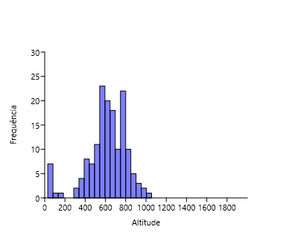
Angatuba | 333 | 141 | 175 | 140 | 628.28643
Anhembi | 924 | 1134 | 228 | 209 | 460.916956
Apiaí | 953 | 4 | 261 | 3 | 925.853774 |  |  |  |  |  |  |  |  | Barra do Turvo | 272 | 122 | 109 | 31 | 153.957954
Araçatuba | 2709 | 1 | 241 | 1 | 403.101822 |  |  |  |  |  |  |  |  | Cajati | 289 | 130 | 141 | 17 | 34.467098
Araraquara | 4936 | 25 | 292 | 19 | 673.072594 |  |  |  |  |  |  |  |  | Guarujá | 2267 | 493 | 227 | 33 | 43.694652
Araras | 6286 | 9 | 336 | 2 | 635.498215 |  |  |  |  |  |  |  |  | Ilhabela | 9328 | 6 | 337 | 6 | 87.188124
Artur Nogueira | 359 | 9 | 137 | 5 | 650.223458 |  |  |  |  |  |  |  |  | Iporanga | 7474 | 1 | 388 | 1 | 79.195539
Assis | 556 | 2 | 140 | 2 | 562.425632 |  |  |  |  |  |  |  |  | Jacupiranga | 354 | 488 | 211 | 52 | 44.204442
Atibaia | 2860 | 55 | 302 | 34 | 807.988014 |  |  |  |  |  |  |  |  | Miracatu | 3448 | 546 | 306 | 24 | 34.310102
Avaré | 1084 | 1 | 213 | 1 | 769.664358 |  |  |  |  |  |  |  |  | Pariquera-Açú | 492 | 1027 | 183 | 38 | 32.946368
Barra do Chapéu | 46 | 6 | 37 | 1 | 773.93357 |  |  |  |  |  |  |  |  | Sete Barras | 640 | 729 | 221 | 146 | 30.71944
Batatais | 2499 | 1 | 248 | 1 | 865.736701
Bauru | 2882 | 1 | 273 | 1 | 510.088466
Biritiba-Mirim | 463 | 25 | 160 | 24 | 778.677502
Boa Esperança do Sul | 1127 | 3 | 192 | 1 | 477.67314
Bom Sucesso de Itararé | 68 | 5 | 58 | 4 | 965.026729
Boracéia | 223 | 65 | 145 | 46 | 484.736923
Botucatu | 3890 | 35 | 323 | 32 | 818.475551
Bragança Paulista | 2623 | 1 | 274 | 1 | 865.334635
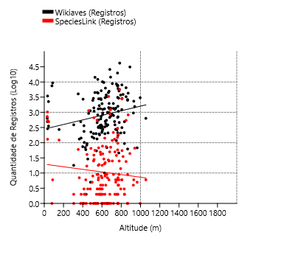
Brotas | 3731 | 74 | 299 | 55 | 643.2801
Buri | 244 | 3 | 161 | 3 | 602.694777 |  |  |  |  |  |  | Ordinary Least Squares Regression: Altitude-Wikiaves (Registros) |  |  |  |  |  |  | Ordinary Least Squares Regression: Altitude-SpeciesLink (Registros)
Buritama | 74 | 1 | 56 | 1 | 399.172299
Cabreúva | 996 | 7 | 233 | 7 | 656.603099 |  |  |  |  |  |  | Slope a: | 0.00075494 | Std. error a: | 0.00029741 |  |  |  | Slope a: | -0.00043114 |  | Std. error a: | 0.00037637
Cafelândia | 83 | 17 | 58 | 16 | 441.67568 |  |  |  |  |  |  |  | t: | 2.5384 | p (slope): | 0.012137 |  |  |  | t: |  | 1.1455 | p (slope): | 0.25379
Campinas | 14452 | 1230 | 331 | 246 | 688.987137 |  |  |  |  |  |  | Intercept b: | 2.4494 | Std. error b: | 0.19155 |  |  |  | Intercept b: | 1.2946 |  | Std. error b: | 0.2424
Capão Bonito | 847 | 119 | 217 | 74 | 705.789981
Castilho | 492 | 1 | 190 | 1 | 378.459881 |  |  |  |  |  |  | 95% bootstrapped confidence intervals (N=1999): |  |  |  |  |  |  | 95% bootstrapped confidence intervals (N=1999):
Cerquilho | 181 | 2 | 94 | 2 | 574.77755 |  |  |  |  |  |  | Slope a: | (8,8569E-06, 0,0013197) |  |  |  |  |  | Slope a: | (-0,0014765, 0,00035716)
Charqueada | 218 | 1 | 105 | 1 | 598.427586 |  |  |  |  |  |  | Intercept b: | (2,0689, 2,9444) |  |  |  |  |  | Intercept b: | (0,76989, 1,9799)
Conchal | 726 | 2 | 186 | 2 | 591.02438
Cosmópolis | 371 | 2 | 113 | 2 | 581.635429 |  |  |  |  |  |  | Correlation: |  |  |  |  |  |  | Correlation:
Cotia | 3270 | 545 | 322 | 117 | 850.248475 |  |  |  |  |  |  | r: | 0.20102 |  |  |  |  |  | r: | -0.092214
Cunha | 1552 | 66 | 326 | 46 | 939.592641 |  |  |  |  |  |  | r2: | 0.040411 |  |  |  |  |  | r2: | 0.0085034
Divinolândia | 634 | 6 | 192 | 6 | 1055.472431 |  |  |  |  |  |  | t: | 2.5384 |  |  |  |  |  | t: | -1.1455
Dourado | 8844 | 25 | 359 | 18 | 707.055441 |  |  |  |  |  |  | p (uncorr.): | 0.012137 |  |  |  |  |  | p (uncorr.): | 0.25379
Embu-Guaçu | 714 | 7 | 204 | 5 | 765.893792 |  |  |  |  |  |  | Permutation p: | 0.0136 |  |  |  |  |  | Permutation p: | 0.2639
Euclides da Cunha Paulista | 18 | 2 | 13 | 1 | 305.851596
Franca | 3029 | 1 | 340 | 1 | 996.072653
Gália | 1300 | 6 | 221 | 6 | 561.184881
Garça | 679 | 50 | 190 | 34 | 679.963298

Guapiara | 174 | 4 | 117 | 3 | 766.402628 |  |  |  |  |  |  | Ordinary Least Squares Regression: Altitude-Wikiaves (Espécies) |  |  |  |  |  |  | Ordinary Least Squares Regression: Altitude-SpeciesLink (Espécies)
Guararapes | 235 | 1 | 136 | 1 | 413.249123
Guarulhos | 5080 | 9 | 334 | 7 | 776.358062 |  |  |  |  |  |  | Slope a: | 0.0003407 | Std. error a: | 0.0001398 |  |  |  | Slope a: | -6.49E-05 |  | Std. error a: | 0.00029556
Hortolândia | 305 | 3 | 89 | 2 | 584.894962 |  |  |  |  |  |  |  | t: | 2.437 | p (slope): | 0.015955 |  |  |  | t: |  | 0.2195 | p (slope): | 0.82655
Iacri | 155 | 5 | 74 | 5 | 497.343395 |  |  |  |  |  |  | Intercept b: | 2.0125 | Std. error b: | 0.09004 |  |  |  | Intercept b: | 0.86205 |  | Std. error b: | 0.19036
Ibiúna | 4282 | 825 | 331 | 79 | 871.580193
Igaratá | 275 | 6 | 143 | 6 | 741.813129 |  |  |  |  |  |  | 95% bootstrapped confidence intervals (N=1999): |  |  |  |  |  |  | 95% bootstrapped confidence intervals (N=1999):
Indaiatuba | 3047 | 8 | 251 | 4 | 631.626272 |  |  |  |  |  |  | Slope a: | (-1,8392E-05, 0,00059361) |  |  |  |  |  | Slope a: | (-0,00070571, 0,0004799)
Iperó | 1321 | 49 | 228 | 36 | 582.031829 |  |  |  |  |  |  | Intercept b: | (1,8371, 2,2595) |  |  |  |  |  | Intercept b: | (0,50803, 1,2829)
Itapetininga | 1432 | 3338 | 248 | 194 | 668.679162
Itapeva | 757 | 1 | 232 | 1 | 690.315858 |  |  |  |  |  |  | Correlation: |  |  |  |  |  |  | Correlation:
Itapevi | 1380 | 5 | 228 | 4 | 743.050723 |  |  |  |  |  |  | r: | 0.19331 |  |  |  |  |  | r: | -0.017743
Itapira | 3260 | 1 | 307 | 1 | 648.925594 |  |  |  |  |  |  | r2: | 0.037367 |  |  |  |  |  | r2: | 0.00031482
Itaquaquecetuba | 684 | 1 | 155 | 1 | 762.254422 |  |  |  |  |  |  | t: | 2.437 |  |  |  |  |  | t: | -0.2195
Itararé | 389 | 50 | 168 | 31 | 734.126656 |  |  |  |  |  |  | p (uncorr.): | 0.015955 |  |  |  |  |  | p (uncorr.): | 0.82655
Itatiba | 6022 | 188 | 287 | 67 | 766.774274 |  |  |  |  |  |  | Permutation p: | 0.0175 |  |  |  |  |  | Permutation p: | 0.8296
Itirapina | 3111 | 58 | 270 | 24 | 762.112452
Itupeva | 981 | 6 | 212 | 5 | 672.327149
Jaguariúna | 1663 | 3 | 218 | 3 | 571.138466
Jaú | 4487 | 1 | 296 | 1 | 526.28819
José Bonifácio | 94 | 41 | 62 | 27 | 444.057478
Jundiaí | 7352 | 149 | 334 | 78 | 760.15619
Juquitiba | 1953 | 217 | 260 | 157 | 717.416631
Lençóis Paulista | 460 | 555 | 176 | 162 | 548.883461
Luís Antônio | 547 | 1 | 202 | 1 | 645.800167
Macatuba | 54 | 2 | 38 | 2 | 542.27127
Mairiporã | 3711 | 14 | 283 | 14 | 793.147454
Mineiros do Tietê | 1259 | 2 | 321 | 1 | 681.341631
Mirandópolis | 363 | 3 | 147 | 3 | 412.22447
Mirassol | 383 | 2 | 158 | 2 | 590.24368
Mococa | 505 | 22 | 238 | 19 | 633.521769
Mogi das Cruzes | 8554 | 38 | 392 | 20 | 749.804017
Mogi Guaçu | 954 | 43 | 221 | 34 | 607.014521
Mogi Mirim | 1248 | 4 | 188 | 2 | 607.014521
Monte Alegre do Sul | 7838 | 2 | 286 | 2 | 762.747403
Monte Mor | 133 | 9 | 80 | 8 | 548.166847
Morro Agudo | 822 | 1 | 193 | 1 | 555.104927
Narandiba | 69 | 2 | 52 | 2 | 426.10398
Nova Campina | 214 | 3 | 112 | 3 | 830.408299
Nova Odessa | 316 | 18 | 116 | 16 | 561.315186
Óleo | 10 | 1 | 9 | 1 | 625.863027
Paranapanema | 281 | 1 | 134 | 1 | 607.745581
Patrocínio Paulista | 118 | 2 | 90 | 2 | 748.628266
Paulínia | 2646 | 3 | 222 | 3 | 590.397932
Pedreira | 1929 | 1 | 228 | 1 | 600.41108
Penápolis | 102 | 2 | 64 | 2 | 415.200487
Pereira Barreto | 132 | 7 | 66 | 4 | 363.986719
Piacatu | 2 | 1 | 2 | 1 | 435.26418
Piedade | 1235 | 6 | 289 | 6 | 805.443564
Pindamonhangaba | 4304 | 9 | 385 | 8 | 559.005175
Piquete | 422 | 4 | 169 | 4 | 638.543116
Piracicaba | 14240 | 56 | 347 | 28 | 527.099388
Piraju | 12158 | 1 | 352 | 1 | 555.892499
Pirassununga | 1307 | 20 | 233 | 7 | 626.162314
Pitangueiras | 141 | 665 | 110 | 105 | 515.817156
Porto Ferreira | 608 | 41 | 189 | 30 | 586.68104
Presidente Epitácio | 388 | 1 | 154 | 1 | 306.178321
Promissão | 59 | 6 | 43 | 3 | 431.256791
Ribeirão Bonito | 335 | 7 | 107 | 4 | 563.333005
Ribeirão Branco | 62 | 9 | 44 | 8 | 865.953052
Ribeirão Grande | 25900 | 894 | 436 | 143 | 680.982846
Rincão | 199 | 1 | 122 | 1 | 537.587638
Rio Claro | 9627 | 29 | 344 | 25 | 618.993655
Rio Grande da Serra | 213 | 1 | 105 | 1 | 762.981314
Salesópolis | 8027 | 2779 | 393 | 188 | 806.359446
Santa Maria da Serra | 200 | 25 | 98 | 25 | 512.438533
Santo André | 7495 | 96 | 347 | 59 | 764.096668
Santo Antônio de Posse | 386 | 1 | 140 | 1 | 659.86581
Santo Antônio do Aracanguá | 142 | 2 | 98 | 2 | 382.570878
São Bernardo do Campo | 2917 | 4 | 303 | 4 | 772.836969
São Caetano do Sul | 265 | 6 | 68 | 1 | 754.991587
São Carlos | 6463 | 24 | 315 | 4 | 849.656037
São José do Barreiro | 1089 | 28 | 264 | 17 | 517.390198
São José do Rio Pardo | 1351 | 1 | 208 | 1 | 718.571082
São José do Rio Preto | 2481 | 8 | 230 | 2 | 504.243066
São José dos Campos | 10169 | 77 | 398 | 66 | 604.884689
São Luiz do Paraitinga | 19720 | 300 | 406 | 110 | 761.156394
São Manuel | 1253 | 2 | 281 | 1 | 733.95771
São Miguel Arcanjo | 4465 | 27 | 376 | 23 | 665.758
São Paulo | 41840 | 5680 | 464 | 281 | 783.615127
São Pedro | 2791 | 68 | 272 | 46 | 565.011977
São Sebastião da Grama | 2326 | 6 | 298 | 6 | 929.72259
São Simão | 198 | 2 | 120 | 1 | 629.976661
Sarapuí | 340 | 7 | 144 | 7 | 599.76188
Socorro | 1580 | 2 | 195 | 1 | 764.529222
Sorocaba | 5155 | 8 | 245 | 8 | 591.229374
Sumaré | 195 | 19 | 90 | 18 | 570.007909
Tapiraí | 31244 | 44 | 355 | 28 | 889.772411
Tapiratiba | 314 | 6 | 121 | 6 | 806.792114
Taubaté | 2817 | 4 | 273 | 4 | 586.078506
Teodoro Sampaio | 4055 | 60 | 325 | 39 | 352.749829
Torrinha | 209 | 3 | 110 | 3 | 794.435208
Ubirajara | 5 | 1 | 5 | 1 | 480.643563
Valinhos | 1376 | 71 | 182 | 35 | 690.120803
Valparaíso | 29 | 3 | 23 | 3 | 451.787756
Vargem | 94 | 2 | 66 | 1 | 832.896503
Vera Cruz | 69 | 1 | 66 | 1 | 650.274304
Vinhedo | 787 | 9 | 182 | 6 | 719.208426

Area
Cidades | Wikiaves (Registros) | SpeciesLink (Registros) | Wikiaves (Espécies) | SpeciesLink (Espécies) | Área |  | r | r^2 | p | Slope | Error | Intercept | Error |  | Log10 | Slope | Error | Intercept | Error | r | p
Aguaí | 210 | 1 | 116 | 1 | 474.554 | Wikiaves (Registros) | 0.14 | 0.0192 | 0.0692 | 1.90 | 1.0408 | 2014.4 | 734.86 |  | Wikiaves (Registros) | 0.28671 | 0.14131 | 2.2245 | 0.37366 | 0.15333 | 0.044011
Águas da Prata | 492 | 2 | 169 | 1 | 142.673 | SpeciesLink (Registros) | 0.32 | 0.1000 | 0.0000 | 0.47 | 0.1083 | -58.5 | 76.45 |  | SpeciesLink (Registros) | 0.50598 | 0.1909 | -0.15 | 0.50478 | 0.19865 | 0.0087913
Águas de Santa Barbara | 853 | 2 | 196 | 2 | 404.463 | Wikiaves (Espécies) | 0.24 | 0.0599 | 0.0012 | 0.06 | 0.0187 | 179.2 | 13.17 |  | Wikiaves (Espécies) | 0.16893 | 0.064156 | 1.8037 | 0.16964 | 0.1974 | 0.0092347
Águas de São Pedro | 1403 | 39 | 192 | 33 | 3.612 | SpeciesLink (Espécies) | 0.30 | 0.0899 | 0.0001 | 0.04 | 0.0088 | 9.2 | 6.24 |  | SpeciesLink (Espécies) | 0.38863 | 0.13996 | -0.12366 | 0.3701 | 0.2077 | 0.006105
Agudos | 333 | 18 | 160 | 15 | 966.708
Americana | 4500 | 3 | 226 | 3 | 133.912
Américo Brasiliense | 497 | 130 | 168 | 46 | 122.785 | Registros
Amparo | 1960 | 1 | 262 | 1 | 445.323
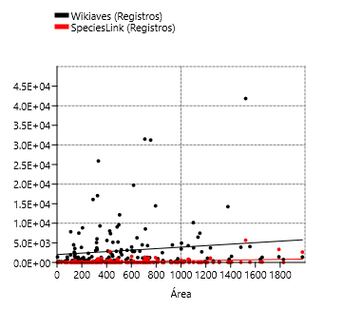
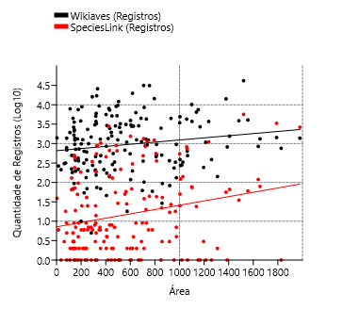
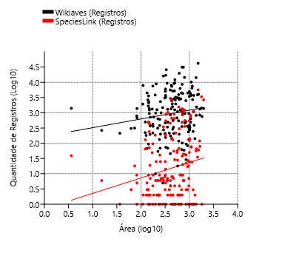
Angatuba | 333 | 141 | 175 | 140 | 1027.288 |  |  |  |  |  |  |  |  |  |  |  |  |  |  |  |  | Ordinary Least Squares Regression: Wikiaves (Registros)-Área |  |  |  |  | Ordinary Least Squares Regression: SpeciesLink (Registros)-Área
Anhembi | 924 | 1134 | 228 | 209 | 736.557
Apiaí | 953 | 4 | 261 | 3 | 974.322 |  |  |  |  |  |  |  |  |  |  |  |  |  |  |  |  | Slope a: | 1.10E-05 | Std. error a: | 5.22E-06 |  | Slope a: | 0.00014618 | Std. error a: | 4.74E-05
Araçatuba | 2709 | 1 | 241 | 1 | 1167.126 |  |  |  |  |  |  |  |  |  |  |  |  |  |  |  |  |  | t: | 2.106 | p (slope): | 0.036667 |  | t: | 3.085 | p (slope): | 0.0023741
Araraquara | 4936 | 25 | 292 | 19 | 1003.625 |  |  |  |  |  |  |  |  |  |  |  |  |  |  |  |  | Intercept b: | 2.5801 | Std. error b: | 0.034099 |  | Intercept b: | 2.5835 | Std. error b: | 0.031225
Araras | 6286 | 9 | 336 | 2 | 644.831
Artur Nogueira | 359 | 9 | 137 | 5 | 178.026 |  |  |  |  |  |  |  |  |  |  |  |  |  |  |  |  | 95% bootstrapped confidence intervals (N=1999): |  |  |  |  | 95% bootstrapped confidence intervals (N=1999):
Assis | 556 | 2 | 140 | 2 | 460.609 |  |  |  |  |  |  |  |  |  |  |  |  |  |  |  |  | Slope a: | (3,9982E-06, 1,7552E-05) |  |  |  | Slope a: | (4,8103E-05, 0,00019893)
Atibaia | 2860 | 55 | 302 | 34 | 478.521 |  |  |  |  |  |  |  |  |  |  |  |  |  |  |  |  | Intercept b: | (2,5134, 2,6529) |  |  |  | Intercept b: | (2,5231, 2,6482)
Avaré | 1084 | 1 | 213 | 1 | 1213.055
Barra do Chapéu | 46 | 6 | 37 | 1 | 405.681 |  |  |  |  |  |  |  |  |  |  |  |  |  |  |  |  | Correlation: |  |  |  |  | Correlation:
Barra do Turvo | 272 | 122 | 109 | 31 | 1007.684 |  |  |  |  |  |  |  |  |  |  |  |  |  |  |  |  | r: | 0.159 |  |  |  | r: | 0.22962
Batatais | 2499 | 1 | 248 | 1 | 849.526 |  |  |  |  |  |  |  |  |  |  |  |  |  |  |  |  | r2: | 0.025281 |  |  |  | r2: | 0.052723
Bauru | 2882 | 1 | 273 | 1 | 667.684 |  |  |  |  |  |  |  |  |  |  |  |  |  |  |  |  | t: | 2.106 |  |  |  | t: | 3.085
Bertioga | 5215 | 653 | 321 | 103 | 491.546 |  |  |  |  |  |  |  |  |  |  |  |  |  |  |  |  | p (uncorr.): | 0.036667 |  |  |  | p (uncorr.): | 0.0023741
Biritiba-Mirim | 463 | 25 | 160 | 24 | 317.406 |  |  |  |  |  |  |  |  |  |  |  |  |  |  |  |  | Permutation p: | 0.04 |  |  |  | Permutation p: | 0.0069
Boa Esperança do Sul | 1127 | 3 | 192 | 1 | 690.748
Bom Sucesso de Itararé | 68 | 5 | 58 | 4 | 133.578
Boracéia | 223 | 65 | 145 | 46 | 122.11
Botucatu | 3890 | 35 | 323 | 32 | 1482.642
Bragança Paulista | 2623 | 1 | 274 | 1 | 512.584 | Espécies
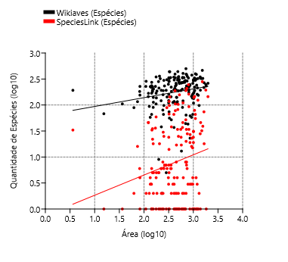
Brotas | 3731 | 74 | 299 | 55 | 1101.374
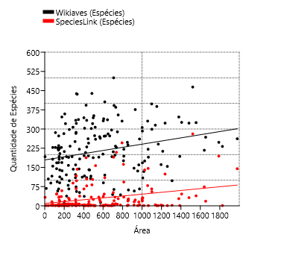
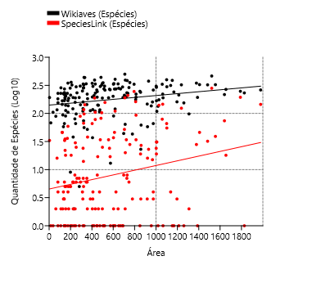
Buri | 244 | 3 | 161 | 3 | 1195.91 |  |  |  |  |  |  |  |  |  |  |  |  |  |  |  |  | Ordinary Least Squares Regression: Wikiaves (Espécies)-Área |  |  |  |  | Ordinary Least Squares Regression: Área-SpeciesLink (Espécies)
Buritama | 74 | 1 | 56 | 1 | 326.921
Cabreúva | 996 | 7 | 233 | 7 | 260.234 |  |  |  |  |  |  |  |  |  |  |  |  |  |  |  |  | Slope a: | 0.00099988 | Std. error a: | 0.00027844 |  | Slope a: | 32.993 | Std. error a: | 9.4147
Cafelândia | 83 | 17 | 58 | 16 | 920.28 |  |  |  |  |  |  |  |  |  |  |  |  |  |  |  |  |  | t: | 3.5911 | p (slope): | 0.00043015 |  | t: | 3.5044 | p (slope): | 0.00058431
Cajati | 289 | 130 | 141 | 17 | 454.436 |  |  |  |  |  |  |  |  |  |  |  |  |  |  |  |  | Intercept b: | 2.3999 | Std. error b: | 0.066479 |  | Intercept b: | -56.399 | Std. error b: | 24.895
Campinas | 14452 | 1230 | 331 | 246 | 794.571
Campos do Jordão | 16073 | 344 | 307 | 89 | 290.52 |  |  |  |  |  |  |  |  |  |  |  |  |  |  |  |  | 95% bootstrapped confidence intervals (N=1999): |  |  |  |  | 95% bootstrapped confidence intervals (N=1999):
Cananéia | 3712 | 1108 | 323 | 124 | 1237.354 |  |  |  |  |  |  |  |  |  |  |  |  |  |  |  |  | Slope a: | (0,00051692, 0,0014423) |  |  |  | Slope a: | (10,876, 49,484)
Capão Bonito | 847 | 119 | 217 | 74 | 1640.23 |  |  |  |  |  |  |  |  |  |  |  |  |  |  |  |  | Intercept b: | (2,2756, 2,5372) |  |  |  | Intercept b: | (-96,363, -2,3257)
Caraguatatuba | 9080 | 892 | 439 | 82 | 484.947
Castilho | 492 | 1 | 190 | 1 | 1065.318 |  |  |  |  |  |  |  |  |  |  |  |  |  |  |  |  | Correlation: |  |  |  |  | Correlation:
Cerquilho | 181 | 2 | 94 | 2 | 127.803 |  |  |  |  |  |  |  |  |  |  |  |  |  |  |  |  | r: | 0.26481 |  |  |  | r: | 0.25885
Charqueada | 218 | 1 | 105 | 1 | 175.846 |  |  |  |  |  |  |  |  |  |  |  |  |  |  |  |  | r2: | 0.070125 |  |  |  | r2: | 0.067005
Conchal | 726 | 2 | 186 | 2 | 182.793 |  |  |  |  |  |  |  |  |  |  |  |  |  |  |  |  | t: | 3.5911 |  |  |  | t: | 3.5044
Cosmópolis | 371 | 2 | 113 | 2 | 154.665 |  |  |  |  |  |  |  |  |  |  |  |  |  |  |  |  | p (uncorr.): | 0.00043015 |  |  |  | p (uncorr.): | 0.00058431
Cotia | 3270 | 545 | 322 | 117 | 323.994 |  |  |  |  |  |  |  |  |  |  |  |  |  |  |  |  | Permutation p: | 0.0005 |  |  |  | Permutation p: | 0.0018
Cubatão | 2127 | 9 | 235 | 6 | 142.879
Cunha | 1552 | 66 | 326 | 46 | 1407.25
Divinolândia | 634 | 6 | 192 | 6 | 223.749
Dourado | 8844 | 25 | 359 | 18 | 205.874
Eldorado | 1322 | 79 | 268 | 18 | 1654.256 | Registros e Espécies
Embu-Guaçu | 714 | 7 | 204 | 5 | 155.641
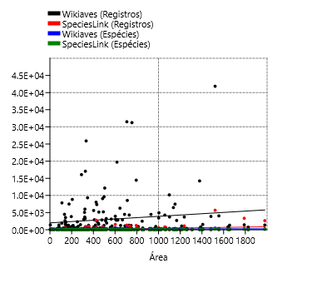
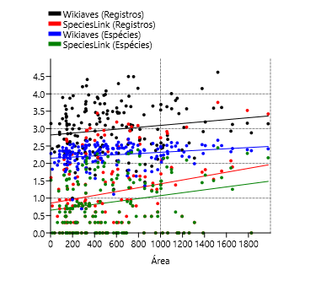
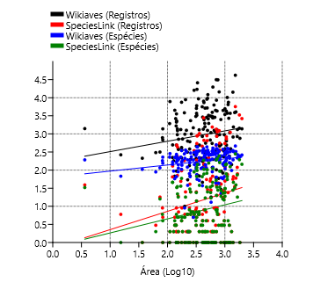
Euclides da Cunha Paulista | 18 | 2 | 13 | 1 | 573.894
Franca | 3029 | 1 | 340 | 1 | 605.679
Gália | 1300 | 6 | 221 | 6 | 355.914
Garça | 679 | 50 | 190 | 34 | 555.807
Guapiara | 174 | 4 | 117 | 3 | 408.292
Guararapes | 235 | 1 | 136 | 1 | 955.637
Guarujá | 2267 | 493 | 227 | 33 | 144.794
Guarulhos | 5080 | 9 | 334 | 7 | 318.675
Hortolândia | 305 | 3 | 89 | 2 | 62.416
Iacri | 155 | 5 | 74 | 5 | 321.948
Ibiúna | 4282 | 825 | 331 | 79 | 1058.082
Igaratá | 275 | 6 | 143 | 6 | 292.953
Iguape | 1384 | 2653 | 262 | 145 | 1978.795
Ilha Comprida | 3840 | 184 | 282 | 5 | 196.567
Ilhabela | 9328 | 6 | 337 | 6 | 346.389
Indaiatuba | 3047 | 8 | 251 | 4 | 311.545
Iperó | 1321 | 49 | 228 | 36 | 170.289
Iporanga | 7474 | 1 | 388 | 1 | 1152.059
Itanhaém | 3945 | 1546 | 332 | 37 | 601.711
Itapetininga | 1432 | 3338 | 248 | 194 | 1789.35
Itapeva | 757 | 1 | 232 | 1 | 1826.258
Itapevi | 1380 | 5 | 228 | 4 | 82.658
Itapira | 3260 | 1 | 307 | 1 | 518.416
Itaquaquecetuba | 684 | 1 | 155 | 1 | 82.622
Itararé | 389 | 50 | 168 | 31 | 1003.86
Itatiba | 6022 | 188 | 287 | 67 | 322.276
Itirapina | 3111 | 58 | 270 | 24 | 564.603
Itupeva | 981 | 6 | 212 | 5 | 200.816
Jacupiranga | 354 | 488 | 211 | 52 | 704.189
Jaguariúna | 1663 | 3 | 218 | 3 | 141.391
Jaú | 4487 | 1 | 296 | 1 | 687.103
José Bonifácio | 94 | 41 | 62 | 27 | 860.2
Jundiaí | 7352 | 149 | 334 | 78 | 431.207
Juquiá | 511 | 357 | 194 | 93 | 812.799
Juquitiba | 1953 | 217 | 260 | 157 | 522.169
Lençóis Paulista | 460 | 555 | 176 | 162 | 809.541
Luís Antônio | 547 | 1 | 202 | 1 | 598.257
Macatuba | 54 | 2 | 38 | 2 | 224.514
Mairiporã | 3711 | 14 | 283 | 14 | 320.697
Mineiros do Tietê | 1259 | 2 | 321 | 1 | 213.242
Miracatu | 3448 | 546 | 306 | 24 | 1001.484
Mirandópolis | 363 | 3 | 147 | 3 | 917.694
Mirassol | 383 | 2 | 158 | 2 | 243.228
Mococa | 505 | 22 | 238 | 19 | 855.156
Mogi das Cruzes | 8554 | 38 | 392 | 20 | 712.541
Mogi Guaçu | 954 | 43 | 221 | 34 | 812.753
Mogi Mirim | 1248 | 4 | 188 | 2 | 497.708
Mongaguá | 3572 | 1 | 273 | 1 | 143.205
Monte Alegre do Sul | 7838 | 2 | 286 | 2 | 110.308
Monte Mor | 133 | 9 | 80 | 8 | 240.566
Morro Agudo | 822 | 1 | 193 | 1 | 1388.127
Narandiba | 69 | 2 | 52 | 2 | 357.325
Nova Campina | 214 | 3 | 112 | 3 | 385.375
Nova Odessa | 316 | 18 | 116 | 16 | 73.788
Óleo | 10 | 1 | 9 | 1 | 198.938
Paranapanema | 281 | 1 | 134 | 1 | 1018.724
Pariquera-Açú | 492 | 1027 | 183 | 38 | 359.414
Patrocínio Paulista | 118 | 2 | 90 | 2 | 602.848
Paulínia | 2646 | 3 | 222 | 3 | 138.777
Pedreira | 1929 | 1 | 228 | 1 | 108.817
Penápolis | 102 | 2 | 64 | 2 | 711.315
Pereira Barreto | 132 | 7 | 66 | 4 | 974.247
Peruíbe | 17059 | 879 | 438 | 98 | 326.216
Piacatu | 2 | 1 | 2 | 1 | 232.488
Piedade | 1235 | 6 | 289 | 6 | 746.868
Pindamonhangaba | 4304 | 9 | 385 | 8 | 729.998
Piquete | 422 | 4 | 169 | 4 | 175.996
Piracicaba | 14240 | 56 | 347 | 28 | 1378.069
Piraju | 12158 | 1 | 352 | 1 | 504.591
Pirassununga | 1307 | 20 | 233 | 7 | 727.118
Pitangueiras | 141 | 665 | 110 | 105 | 430.638
Porto Ferreira | 608 | 41 | 189 | 30 | 244.906
Praia Grande | 1233 | 435 | 223 | 22 | 149.253
Presidente Epitácio | 388 | 1 | 154 | 1 | 1260.281
Promissão | 59 | 6 | 43 | 3 | 779.2
Registro | 871 | 863 | 198 | 34 | 722.201
Ribeirão Bonito | 335 | 7 | 107 | 4 | 471.553
Ribeirão Branco | 62 | 9 | 44 | 8 | 697.5
Ribeirão Grande | 25900 | 894 | 436 | 143 | 333.363
Rincão | 199 | 1 | 122 | 1 | 316.639
Rio Claro | 9627 | 29 | 344 | 25 | 498.422
Rio Grande da Serra | 213 | 1 | 105 | 1 | 36.341
Salesópolis | 8027 | 2779 | 393 | 188 | 424.997
Santa Maria da Serra | 200 | 25 | 98 | 25 | 252.621
Santo André | 7495 | 96 | 347 | 59 | 175.782
Santo Antônio de Posse | 386 | 1 | 140 | 1 | 154.133
Santo Antônio do Aracanguá | 142 | 2 | 98 | 2 | 1308.432
Santos | 1476 | 7 | 192 | 7 | 281.033
São Bernardo do Campo | 2917 | 4 | 303 | 4 | 409.532
São Caetano do Sul | 265 | 6 | 68 | 1 | 15.331
São Carlos | 6463 | 24 | 315 | 4 | 1136.907
São José do Barreiro | 1089 | 28 | 264 | 17 | 570.685
São José do Rio Pardo | 1351 | 1 | 208 | 1 | 419.684
São José do Rio Preto | 2481 | 8 | 230 | 2 | 431.944
São José dos Campos | 10169 | 77 | 398 | 66 | 1099.409
São Luiz do Paraitinga | 19720 | 300 | 406 | 110 | 617.315
São Manuel | 1253 | 2 | 281 | 1 | 650.734
São Miguel Arcanjo | 4465 | 27 | 376 | 23 | 930.339
São Paulo | 41840 | 5680 | 464 | 281 | 1521.11
São Pedro | 2791 | 68 | 272 | 46 | 611.278
São Sebastião | 5619 | 457 | 344 | 66 | 402.395
São Sebastião da Grama | 2326 | 6 | 298 | 6 | 252.41
São Simão | 198 | 2 | 120 | 1 | 617.252
São Vicente | 955 | 240 | 193 | 5 | 148.1
Sarapuí | 340 | 7 | 144 | 7 | 352.592
Sete Barras | 640 | 729 | 221 | 146 | 1062.699
Socorro | 1580 | 2 | 195 | 1 | 449.029
Sorocaba | 5155 | 8 | 245 | 8 | 450.382
Sumaré | 195 | 19 | 90 | 18 | 153.465
Tapiraí | 31244 | 44 | 355 | 28 | 755.1
Tapiratiba | 314 | 6 | 121 | 6 | 221.891
Taubaté | 2817 | 4 | 273 | 4 | 625.003
Teodoro Sampaio | 4055 | 60 | 325 | 39 | 1555.803
Torrinha | 209 | 3 | 110 | 3 | 315.266
Ubatuba | 31495 | 1349 | 500 | 190 | 708.105
Ubirajara | 5 | 1 | 5 | 1 | 282.179
Valinhos | 1376 | 71 | 182 | 35 | 148.538
Valparaíso | 29 | 3 | 23 | 3 | 857.661
Vargem | 94 | 2 | 66 | 1 | 142.595
Vera Cruz | 69 | 1 | 66 | 1 | 247.716
Vinhedo | 787 | 9 | 182 | 6 | 81.604

Cidades | Wikiaves (Registros) | SpeciesLink (Registros) | Wikiaves (Espécies) | SpeciesLink (Espécies) | Área
Aguaí | 210 | 1 | 116 | 1 | 2.6762856384 | Quartil 1 | 2.3836239079 |  |  | Variable | Slope | Error | Intercept | Error | r | p
Águas da Prata | 492 | 2 | 169 | 1 | 2.1543417933 | Quartil 3 | 2.9090987151 |  |  | Wikiaves (Registros) | 0.35233 | 0.16157 | 2.048 | 0.42941 | 0.16544 | 0.030587
Águas de Santa Barbara | 853 | 2 | 196 | 2 | 2.6068787988 | IRQ | 0.52547480718 |  |  | SpeciesLink (Registros) | 0.67275 | 0.21725 | -0.59983 | 0.5774 | 0.23172 | 0.0022917
Agudos | 333 | 18 | 160 | 15 | 2.9852953126 | Outliers + | 3.6973109258 |  |  | Wikiaves (Espécies) | 0.19518 | 0.073259 | 1.7333 | 0.19471 | 0.20077 | 0.0084617
Americana | 4500 | 3 | 226 | 3 | 2.1268194964 | Ouliers - | 1.5954116971 |  |  | SpeciesLink (Espécies) | 0.50623 | 0.15847 | -0.43986 | 0.42118 | 0.23863 | 0.0016716
Américo Brasiliense | 497 | 130 | 168 | 46 | 2.0891453146
Amparo | 1960 | 1 | 262 | 1 | 2.6486751261 | Outliers + | 3.7209963101
Angatuba | 333 | 141 | 175 | 140 | 3.011692215 | Ouliers - | 1.5536430802
Anhembi | 924 | 1134 | 228 | 209 | 2.8672063613
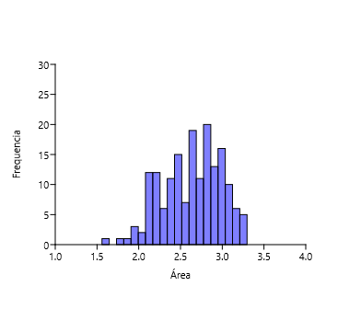
Apiaí | 953 | 4 | 261 | 3 | 2.9887025089
Araçatuba | 2709 | 1 | 241 | 1 | 3.0671177439
Araraquara | 4936 | 25 | 292 | 19 | 3.0015714709
Araras | 6286 | 9 | 336 | 2 | 2.8094459078
Artur Nogueira | 359 | 9 | 137 | 5 | 2.2504834339
Assis | 556 | 2 | 140 | 2 | 2.6633324195
Atibaia | 2860 | 55 | 302 | 34 | 2.6799010016
Avaré | 1084 | 1 | 213 | 1 | 3.0838804923
Barra do Chapéu | 46 | 6 | 37 | 1 | 2.6081846681
Barra do Turvo | 272 | 122 | 109 | 31 | 3.0033243629
Batatais | 2499 | 1 | 248 | 1 | 2.9291766751
Bauru | 2882 | 1 | 273 | 1 | 2.8245709692
Bertioga | 5215 | 653 | 321 | 103 | 2.6915641663
Biritiba-Mirim | 463 | 25 | 160 | 24 | 2.5016151321
Boa Esperança do Sul | 1127 | 3 | 192 | 1 | 2.8393196361
Bom Sucesso de Itararé | 68 | 5 | 58 | 4 | 2.1257349367
Boracéia | 223 | 65 | 145 | 46 | 2.0867512312
Botucatu | 3890 | 35 | 323 | 32 | 3.1710362986
Bragança Paulista | 2623 | 1 | 274 | 1 | 2.7097650458
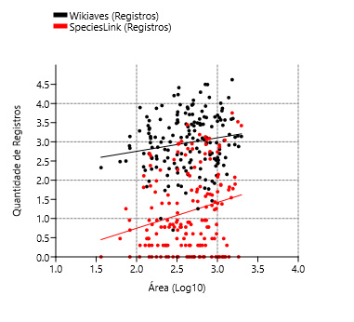
Brotas | 3731 | 74 | 299 | 55 | 3.0419348199 |  |  |  |  |  | Ordinary Least Squares Regression: Área-Wikiaves (Registros) |  |  |  |  |  | Ordinary Least Squares Regression: Área-SpeciesLink (Registros)
Buri | 244 | 3 | 161 | 3 | 3.0776984974
Buritama | 74 | 1 | 56 | 1 | 2.5144428187 |  |  |  |  |  | Slope a: | 0.35233 | Std. error a: | 0.16157 |  |  | Slope a: | 0.67275 | Std. error a: | 0.21725
Cabreúva | 996 | 7 | 233 | 7 | 2.4153640372 |  |  |  |  |  |  | t: | 2.1807 | p (slope): | 0.030587 |  |  | t: | 3.0967 | p (slope): | 0.0022917
Cafelândia | 83 | 17 | 58 | 16 | 2.9639199838 |  |  |  |  |  | Intercept b: | 2.048 | Std. error b: | 0.42941 |  |  | Intercept b: | -0.59983 | Std. error b: | 0.5774
Cajati | 289 | 130 | 141 | 17 | 2.6574727285
Campinas | 14452 | 1230 | 331 | 246 | 2.9001327103 |  |  |  |  |  | 95% bootstrapped confidence intervals (N=1999): |  |  |  |  |  | 95% bootstrapped confidence intervals (N=1999):
Campos do Jordão | 16073 | 344 | 307 | 89 | 2.4631760355 |  |  |  |  |  | Slope a: | (0,080474, 0,60274) |  |  |  |  | Slope a: | (0,27718, 1,1054)
Cananéia | 3712 | 1108 | 323 | 124 | 3.0924939666 |  |  |  |  |  | Intercept b: | (1,3724, 2,7732) |  |  |  |  | Intercept b: | (-1,7036, 0,41419)
Capão Bonito | 847 | 119 | 217 | 74 | 3.2149047509
Caraguatatuba | 9080 | 892 | 439 | 82 | 2.685694277 |  |  |  |  |  | Correlation: |  |  |  |  |  | Correlation:
Castilho | 492 | 1 | 190 | 1 | 3.0274792651 |  |  |  |  |  | r: | 0.16544 |  |  |  |  | r: | 0.23172
Cerquilho | 181 | 2 | 94 | 2 | 2.1065410484 |  |  |  |  |  | r2: | 0.027369 |  |  |  |  | r2: | 0.053696
Charqueada | 218 | 1 | 105 | 1 | 2.2451324938 |  |  |  |  |  | t: | 2.1807 |  |  |  |  | t: | 3.0967
Conchal | 726 | 2 | 186 | 2 | 2.2619595605 |  |  |  |  |  | p (uncorr.): | 0.030587 |  |  |  |  | p (uncorr.): | 0.0022917
Cosmópolis | 371 | 2 | 113 | 2 | 2.1893920459 |  |  |  |  |  | Permutation p: | 0.0309 |  |  |  |  | Permutation p: | 0.0016
Cotia | 3270 | 545 | 322 | 117 | 2.5105369676
Cubatão | 2127 | 9 | 235 | 6 | 2.154968402
Cunha | 1552 | 66 | 326 | 46 | 3.1483712573
Divinolândia | 634 | 6 | 192 | 6 | 2.349761103
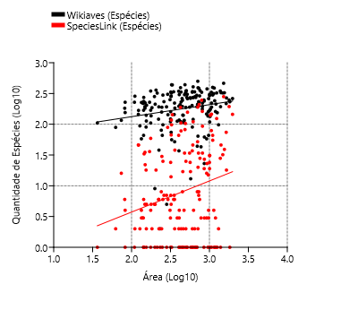
Dourado | 8844 | 25 | 359 | 18 | 2.3136015027 |  |  |  |  |  | Ordinary Least Squares Regression: Área-Wikiaves (Espécies) |  |  |  |  |  | Ordinary Least Squares Regression: Área-SpeciesLink (Espécies)
Eldorado | 1322 | 79 | 268 | 18 | 3.2186027185
Embu-Guaçu | 714 | 7 | 204 | 5 | 2.1921240125 |  |  |  |  |  | Slope a: | 0.19518 | Std. error a: | 0.073259 |  |  | Slope a: | 0.50623 | Std. error a: | 0.15847
Euclides da Cunha Paulista | 18 | 2 | 13 | 1 | 2.7588316843 |  |  |  |  |  |  | t: | 2.6643 | p (slope): | 0.0084617 |  |  | t: | 3.1945 | p (slope): | 0.0016716
Franca | 3029 | 1 | 340 | 1 | 2.7822425161 |  |  |  |  |  | Intercept b: | 1.7333 | Std. error b: | 0.19471 |  |  | Intercept b: | -0.43986 | Std. error b: | 0.42118
Gália | 1300 | 6 | 221 | 6 | 2.5513450715
Garça | 679 | 50 | 190 | 34 | 2.7449240121 |  |  |  |  |  | 95% bootstrapped confidence intervals (N=1999): |  |  |  |  |  | 95% bootstrapped confidence intervals (N=1999):
Guapiara | 174 | 4 | 117 | 3 | 2.6109708705 |  |  |  |  |  | Slope a: | (0,075268, 0,30546) |  |  |  |  | Slope a: | (0,20945, 0,80672)
Guararapes | 235 | 1 | 136 | 1 | 2.9802929563 |  |  |  |  |  | Intercept b: | (1,4293, 2,0732) |  |  |  |  | Intercept b: | (-1,1972, 0,31686)
Guarujá | 2267 | 493 | 227 | 33 | 2.1607505659
Guarulhos | 5080 | 9 | 334 | 7 | 2.5033479945 |  |  |  |  |  | Correlation: |  |  |  |  |  | Correlation:
Hortolândia | 305 | 3 | 89 | 2 | 1.795295933 |  |  |  |  |  | r: | 0.20077 |  |  |  |  | r: | 0.23863
Iacri | 155 | 5 | 74 | 5 | 2.5077857315 |  |  |  |  |  | r2: | 0.04031 |  |  |  |  | r2: | 0.056944
Ibiúna | 4282 | 825 | 331 | 79 | 3.0245193263 |  |  |  |  |  | t: | 2.6643 |  |  |  |  | t: | 3.1945
Igaratá | 275 | 6 | 143 | 6 | 2.4667979498 |  |  |  |  |  | p (uncorr.): | 0.0084617 |  |  |  |  | p (uncorr.): | 0.0016716
Iguape | 1384 | 2653 | 262 | 145 | 3.2964008043 |  |  |  |  |  | Permutation p: | 0.009 |  |  |  |  | Permutation p: | 0.0024
Ilha Comprida | 3840 | 184 | 282 | 5 | 2.2935106095
Ilhabela | 9328 | 6 | 337 | 6 | 2.539564092
Indaiatuba | 3047 | 8 | 251 | 4 | 2.4935207856
Iperó | 1321 | 49 | 228 | 36 | 2.2311865952
Iporanga | 7474 | 1 | 388 | 1 | 3.061474721
Itanhaém | 3945 | 1546 | 332 | 37 | 2.779387951
Itapetininga | 1432 | 3338 | 248 | 194 | 3.2526952976
Itapeva | 757 | 1 | 232 | 1 | 3.2615621314
Itapevi | 1380 | 5 | 228 | 4 | 1.9172848928
Itapira | 3260 | 1 | 307 | 1 | 2.7146783968
Itaquaquecetuba | 684 | 1 | 155 | 1 | 1.9170957036
Itararé | 389 | 50 | 168 | 31 | 3.0016731496
Itatiba | 6022 | 188 | 287 | 67 | 2.5082279647
Itirapina | 3111 | 58 | 270 | 24 | 2.7517431814
Itupeva | 981 | 6 | 212 | 5 | 2.3027983122
Jacupiranga | 354 | 488 | 211 | 52 | 2.8476892368
Jaguariúna | 1663 | 3 | 218 | 3 | 2.1504217661
Jaú | 4487 | 1 | 296 | 1 | 2.8370218447
José Bonifácio | 94 | 41 | 62 | 27 | 2.9345994382
Jundiaí | 7352 | 149 | 334 | 78 | 2.6346858024
Juquiá | 511 | 357 | 194 | 93 | 2.9099831606
Juquitiba | 1953 | 217 | 260 | 157 | 2.7178110852
Lençóis Paulista | 460 | 555 | 176 | 162 | 2.9082388489
Luís Antônio | 547 | 1 | 202 | 1 | 2.7768877888
Macatuba | 54 | 2 | 38 | 2 | 2.3512434274
Mairiporã | 3711 | 14 | 283 | 14 | 2.5060948973
Mineiros do Tietê | 1259 | 2 | 321 | 1 | 2.3288727471
Miracatu | 3448 | 546 | 306 | 24 | 3.0006440153
Mirandópolis | 363 | 3 | 147 | 3 | 2.9626978922
Mirassol | 383 | 2 | 158 | 2 | 2.3860135687
Mococa | 505 | 22 | 238 | 19 | 2.9320453472
Mogi das Cruzes | 8554 | 38 | 392 | 20 | 2.8528098589
Mogi Guaçu | 954 | 43 | 221 | 34 | 2.9099585812
Mogi Mirim | 1248 | 4 | 188 | 2 | 2.6969746215
Mongaguá | 3572 | 1 | 273 | 1 | 2.1559581816
Monte Alegre do Sul | 7838 | 2 | 286 | 2 | 2.0426070104
Monte Mor | 133 | 9 | 80 | 8 | 2.381234247
Morro Agudo | 822 | 1 | 193 | 1 | 3.1424292016
Narandiba | 69 | 2 | 52 | 2 | 2.5530634024
Nova Campina | 214 | 3 | 112 | 3 | 2.5858835377
Nova Odessa | 316 | 18 | 116 | 16 | 1.8679857391
Óleo | 10 | 1 | 9 | 1 | 2.2987177475
Paranapanema | 281 | 1 | 134 | 1 | 3.0080565378
Pariquera-Açú | 492 | 1027 | 183 | 38 | 2.5555949899
Patrocínio Paulista | 118 | 2 | 90 | 2 | 2.7802078244
Paulínia | 2646 | 3 | 222 | 3 | 2.1423174949
Pedreira | 1929 | 1 | 228 | 1 | 2.0366967486
Penápolis | 102 | 2 | 64 | 2 | 2.8520619671
Pereira Barreto | 132 | 7 | 66 | 4 | 2.9886690771
Peruíbe | 17059 | 879 | 438 | 98 | 2.5135052582
Piacatu | 2 | 1 | 2 | 1 | 2.3664005414
Piedade | 1235 | 6 | 289 | 6 | 2.8732438522
Pindamonhangaba | 4304 | 9 | 385 | 8 | 2.8633216703
Piquete | 422 | 4 | 169 | 4 | 2.2455027974
Piracicaba | 14240 | 56 | 347 | 28 | 3.1392709633
Piraju | 12158 | 1 | 352 | 1 | 2.7029395001
Pirassununga | 1307 | 20 | 233 | 7 | 2.8616048959
Pitangueiras | 141 | 665 | 110 | 105 | 2.6341123498
Porto Ferreira | 608 | 41 | 189 | 30 | 2.3889994251
Praia Grande | 1233 | 435 | 223 | 22 | 2.1739230693
Presidente Epitácio | 388 | 1 | 154 | 1 | 3.1004673889
Promissão | 59 | 6 | 43 | 3 | 2.8916489439
Registro | 871 | 863 | 198 | 34 | 2.8586580854
Ribeirão Bonito | 335 | 7 | 107 | 4 | 2.6735305122
Ribeirão Branco | 62 | 9 | 44 | 8 | 2.8435442119
Ribeirão Grande | 25900 | 894 | 436 | 143 | 2.5229173958
Rincão | 199 | 1 | 122 | 1 | 2.5005644053
Rio Claro | 9627 | 29 | 344 | 25 | 2.6975972035
Rio Grande da Serra | 213 | 1 | 105 | 1 | 1.5603968737
Salesópolis | 8027 | 2779 | 393 | 188 | 2.6283858644
Santa Maria da Serra | 200 | 25 | 98 | 25 | 2.40246945
Santo André | 7495 | 96 | 347 | 59 | 2.2449744014
Santo Antônio de Posse | 386 | 1 | 140 | 1 | 2.1878956315
Santo Antônio do Aracanguá | 142 | 2 | 98 | 2 | 3.116751157
Santos | 1476 | 7 | 192 | 7 | 2.4487573195
São Bernardo do Campo | 2917 | 4 | 303 | 4 | 2.6122878423
São Carlos | 6463 | 24 | 315 | 4 | 3.0557249405
São José do Barreiro | 1089 | 28 | 264 | 17 | 2.7563964576
São José do Rio Pardo | 1351 | 1 | 208 | 1 | 2.6229224125
São José do Rio Preto | 2481 | 8 | 230 | 2 | 2.6354274457
São José dos Campos | 10169 | 77 | 398 | 66 | 3.0411592879
São Luiz do Paraitinga | 19720 | 300 | 406 | 110 | 2.7905068299
São Manuel | 1253 | 2 | 281 | 1 | 2.8134034986
São Miguel Arcanjo | 4465 | 27 | 376 | 23 | 2.9686412271
São Paulo | 41840 | 5680 | 464 | 281 | 3.1821606215
São Pedro | 2791 | 68 | 272 | 46 | 2.7862387657
São Sebastião | 5619 | 457 | 344 | 66 | 2.6046525757
São Sebastião da Grama | 2326 | 6 | 298 | 6 | 2.4021065568
São Simão | 198 | 2 | 120 | 1 | 2.7904625058
São Vicente | 955 | 240 | 193 | 5 | 2.1705550585
Sarapuí | 340 | 7 | 144 | 7 | 2.5472724543
Sete Barras | 640 | 729 | 221 | 146 | 3.0264102719
Socorro | 1580 | 2 | 195 | 1 | 2.6522743903
Sorocaba | 5155 | 8 | 245 | 8 | 2.6535810251
Sumaré | 195 | 19 | 90 | 18 | 2.1860093437
Tapiraí | 31244 | 44 | 355 | 28 | 2.8780044703
Tapiratiba | 314 | 6 | 121 | 6 | 2.3461396874
Taubaté | 2817 | 4 | 273 | 4 | 2.795882102
Teodoro Sampaio | 4055 | 60 | 325 | 39 | 3.1919546046
Torrinha | 209 | 3 | 110 | 3 | 2.4986771366
Ubatuba | 31495 | 1349 | 500 | 190 | 2.850097661
Ubirajara | 5 | 1 | 5 | 1 | 2.4505246901
Valinhos | 1376 | 71 | 182 | 35 | 2.171837572
Valparaíso | 29 | 3 | 23 | 3 | 2.9333156621
Vargem | 94 | 2 | 66 | 1 | 2.1541042975
Vera Cruz | 69 | 1 | 66 | 1 | 2.3939540586
Vinhedo | 787 | 9 | 182 | 6 | 1.9117114472

População
Cidades | Wikiaves (Registros) | SpeciesLink (Registros) | Wikiaves (Espécies) | SpeciesLink (Espécies) | População |  | r | r^2 | p | Slope | Error | Intercept | Error |  | Variable | Slope | Error | Intercept | Error | r | p
Aguaí | 210 | 1 | 116 | 1 | 36305 | Wikiaves (Registros) | 0.54 | 0.2919 | 1.7E-14 | 0.00331 | 0.00039365 | 2501.8 | 376.85 |  | Wikiaves (Registros) | 0.58887 | 0.080701 | 0.23787 | 0.37825 | 0.48728 | 1.06E-11
Águas da Prata | 492 | 2 | 169 | 1 | 8180 | SpeciesLink (Registros) | 0.66 | 0.4342 | 6.5E-23 | 0.00044 | 3.82E-05 | 131.2 | 36.59 |  | SpeciesLink (Registros) | 0.29099 | 0.12389 | -0.17935 | 0.58069 | 0.17678 | 0.019983
Águas de Santa Barbara | 853 | 2 | 196 | 2 | 6075 | Wikiaves (Espécies) | 0.24 | 0.0573 | 1.5E-03 | 0.00003 | 8.32E-06 | 209.5 | 7.96 |  | Wikiaves (Espécies) | 0.22999 | 0.038463 | 1.1767 | 0.18028 | 0.41586 | 1.27E-08
Águas de São Pedro | 1403 | 39 | 192 | 33 | 3451 | SpeciesLink (Espécies) | 0.39 | 0.1550 | 8.4E-08 | 0.00002 | 3.79E-06 | 26.0 | 3.63 |  | SpeciesLink (Espécies) | 0.19222 | 0.091292 | -0.00086063 | 0.42789 | 0.15897 | 0.036706
Agudos | 333 | 18 | 160 | 15 | 37214
Americana | 4500 | 3 | 226 | 3 | 239597
Américo Brasiliense | 497 | 130 | 168 | 46 | 40504 | Quantidade de Registros
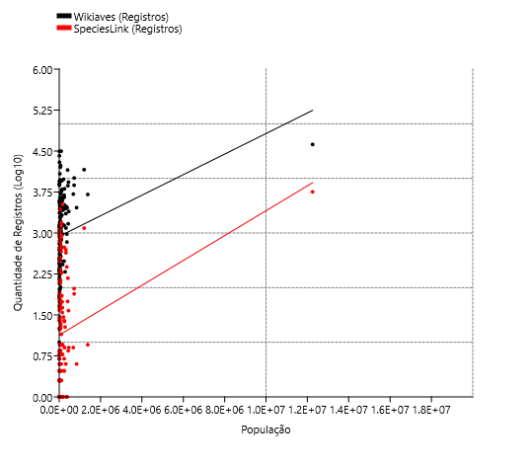
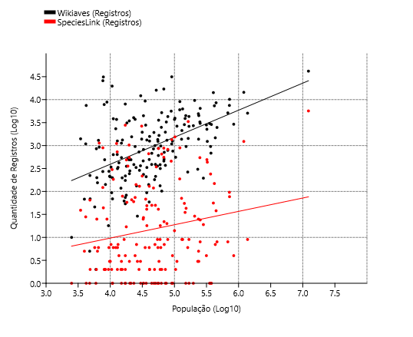
Amparo | 1960 | 1 | 262 | 1 | 72195
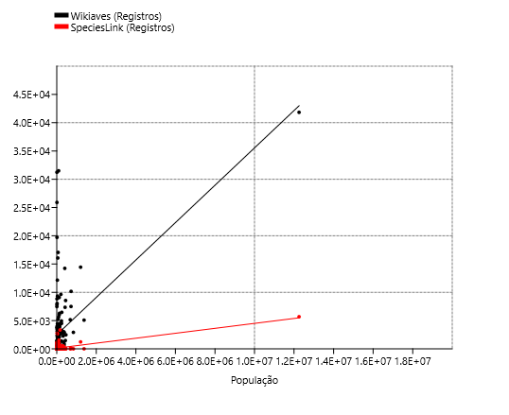
Angatuba | 333 | 141 | 175 | 140 | 25228
Anhembi | 924 | 1134 | 228 | 209 | 6724
Apiaí | 953 | 4 | 261 | 3 | 24374
Araçatuba | 2709 | 1 | 241 | 1 | 197016
Araraquara | 4936 | 25 | 292 | 19 | 236072
Araras | 6286 | 9 | 336 | 2 | 134236
Artur Nogueira | 359 | 9 | 137 | 5 | 54408
Assis | 556 | 2 | 140 | 2 | 104386
Atibaia | 2860 | 55 | 302 | 34 | 142761
Avaré | 1084 | 1 | 213 | 1 | 90655
Barra do Chapéu | 46 | 6 | 37 | 1 | 5724
Barra do Turvo | 272 | 122 | 109 | 31 | 7659
Batatais | 2499 | 1 | 248 | 1 | 62508
Bauru | 2882 | 1 | 273 | 1 | 376818
Bertioga | 5215 | 653 | 321 | 103 | 63249
Biritiba-Mirim | 463 | 25 | 160 | 24 | 32598
Boa Esperança do Sul | 1127 | 3 | 192 | 1 | 14923
Bom Sucesso de Itararé | 68 | 5 | 58 | 4 | 3954
Boracéia | 223 | 65 | 145 | 46 | 4823
Botucatu | 3890 | 35 | 323 | 32 | 146497
Bragança Paulista | 2623 | 1 | 274 | 1 | 168668 | Quantidade de Espécies
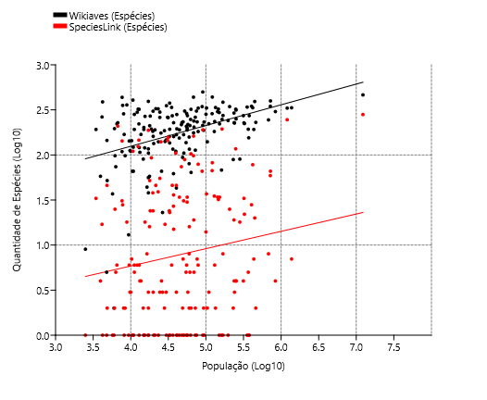
Brotas | 3731 | 74 | 299 | 55 | 24403
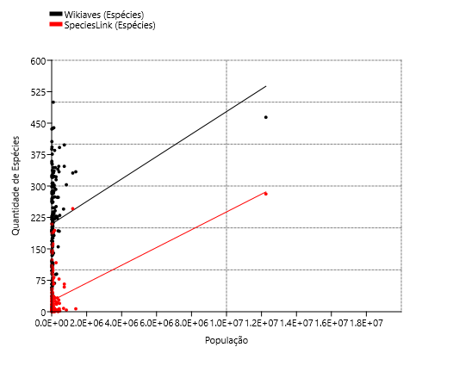
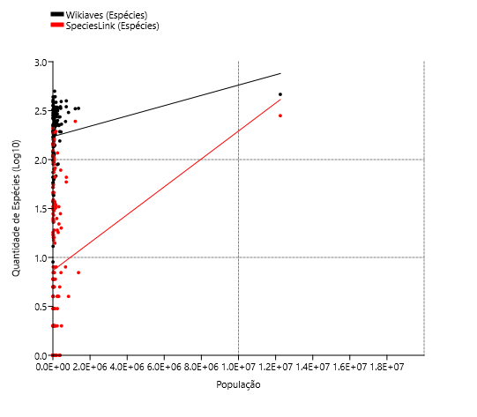
Buri | 244 | 3 | 161 | 3 | 19878
Buritama | 74 | 1 | 56 | 1 | 17144
Cabreúva | 996 | 7 | 233 | 7 | 49707
Cafelândia | 83 | 17 | 58 | 16 | 17767
Cajati | 289 | 130 | 141 | 17 | 28549
Campinas | 14452 | 1230 | 331 | 246 | 1204073
Campos do Jordão | 16073 | 344 | 307 | 89 | 52088
Cananéia | 3712 | 1108 | 323 | 124 | 12540
Capão Bonito | 847 | 119 | 217 | 74 | 47138
Caraguatatuba | 9080 | 892 | 439 | 82 | 121532
Castilho | 492 | 1 | 190 | 1 | 21006
Cerquilho | 181 | 2 | 94 | 2 | 48949
Charqueada | 218 | 1 | 105 | 1 | 17190
Conchal | 726 | 2 | 186 | 2 | 28050
Cosmópolis | 371 | 2 | 113 | 2 | 72252
Cotia | 3270 | 545 | 322 | 117 | 249210
Cubatão | 2127 | 9 | 235 | 6 | 130705
Cunha | 1552 | 66 | 326 | 46 | 21547
Divinolândia | 634 | 6 | 192 | 6 | 11146
Dourado | 8844 | 25 | 359 | 18 | 8873
Eldorado | 1322 | 79 | 268 | 18 | 15494 | Registros e Espécies
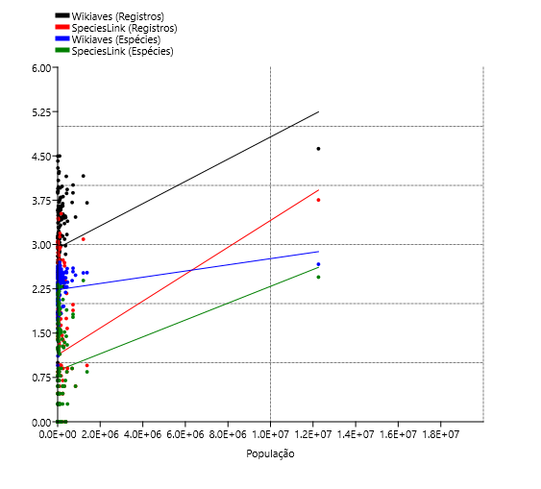
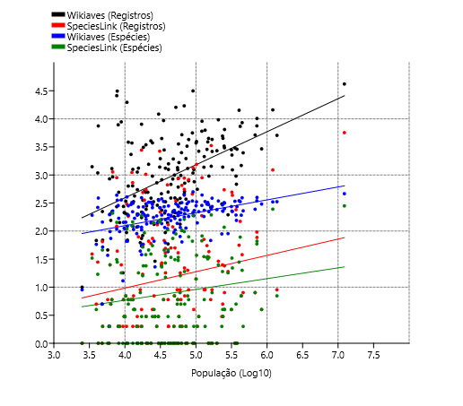
Embu-Guaçu | 714 | 7 | 204 | 5 | 69385
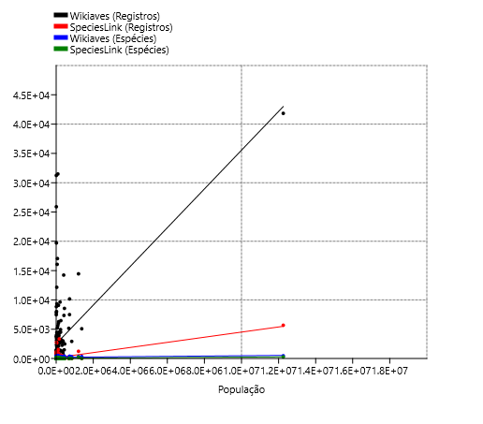
Euclides da Cunha Paulista | 18 | 2 | 13 | 1 | 9371
Franca | 3029 | 1 | 340 | 1 | 353187
Gália | 1300 | 6 | 221 | 6 | 6548
Garça | 679 | 50 | 190 | 34 | 44390
Guapiara | 174 | 4 | 117 | 3 | 17157
Guararapes | 235 | 1 | 136 | 1 | 32939
Guarujá | 2267 | 493 | 227 | 33 | 320459
Guarulhos | 5080 | 9 | 334 | 7 | 1379182
Hortolândia | 305 | 3 | 89 | 2 | 230851
Iacri | 155 | 5 | 74 | 5 | 6321
Ibiúna | 4282 | 825 | 331 | 79 | 78878
Igaratá | 275 | 6 | 143 | 6 | 9534
Iguape | 1384 | 2653 | 262 | 145 | 30857
Ilha Comprida | 3840 | 184 | 282 | 5 | 11166
Ilhabela | 9328 | 6 | 337 | 6 | 34970
Indaiatuba | 3047 | 8 | 251 | 4 | 251627
Iperó | 1321 | 49 | 228 | 36 | 37133
Iporanga | 7474 | 1 | 388 | 1 | 4218
Itanhaém | 3945 | 1546 | 332 | 37 | 101816
Itapetininga | 1432 | 3338 | 248 | 194 | 163901
Itapeva | 757 | 1 | 232 | 1 | 94354
Itapevi | 1380 | 5 | 228 | 4 | 237700
Itapira | 3260 | 1 | 307 | 1 | 74773
Itaquaquecetuba | 684 | 1 | 155 | 1 | 370821
Itararé | 389 | 50 | 168 | 31 | 50503
Itatiba | 6022 | 188 | 287 | 67 | 120858
Itirapina | 3111 | 58 | 270 | 24 | 18157
Itupeva | 981 | 6 | 212 | 5 | 61252
Jacupiranga | 354 | 488 | 211 | 52 | 17866
Jaguariúna | 1663 | 3 | 218 | 3 | 57488
Jaú | 4487 | 1 | 296 | 1 | 150252
José Bonifácio | 94 | 41 | 62 | 27 | 37015
Jundiaí | 7352 | 149 | 334 | 78 | 418962
Juquiá | 511 | 357 | 194 | 93 | 18812
Juquitiba | 1953 | 217 | 260 | 157 | 31444
Lençóis Paulista | 460 | 555 | 176 | 162 | 68432
Luís Antônio | 547 | 1 | 202 | 1 | 14947
Macatuba | 54 | 2 | 38 | 2 | 17163
Mairiporã | 3711 | 14 | 283 | 14 | 100179
Mineiros do Tietê | 1259 | 2 | 321 | 1 | 12908
Miracatu | 3448 | 546 | 306 | 24 | 19779
Mirandópolis | 363 | 3 | 147 | 3 | 29564
Mirassol | 383 | 2 | 158 | 2 | 59824
Mococa | 505 | 22 | 238 | 19 | 68885
Mogi das Cruzes | 8554 | 38 | 392 | 20 | 445842
Mogi Guaçu | 954 | 43 | 221 | 34 | 151888
Mogi Mirim | 1248 | 4 | 188 | 2 | 93189
Mongaguá | 3572 | 1 | 273 | 1 | 56702
Monte Alegre do Sul | 7838 | 2 | 286 | 2 | 8038
Monte Mor | 133 | 9 | 80 | 8 | 59772
Morro Agudo | 822 | 1 | 193 | 1 | 32968
Narandiba | 69 | 2 | 52 | 2 | 4857
Nova Campina | 214 | 3 | 112 | 3 | 9755
Nova Odessa | 316 | 18 | 116 | 16 | 60174
Óleo | 10 | 1 | 9 | 1 | 2496
Paranapanema | 281 | 1 | 134 | 1 | 20197
Pariquera-Açú | 492 | 1027 | 183 | 38 | 19648
Patrocínio Paulista | 118 | 2 | 90 | 2 | 14670
Paulínia | 2646 | 3 | 222 | 3 | 109424
Pedreira | 1929 | 1 | 228 | 1 | 47919
Penápolis | 102 | 2 | 64 | 2 | 63407
Pereira Barreto | 132 | 7 | 66 | 4 | 25669
Peruíbe | 17059 | 879 | 438 | 98 | 68284
Piacatu | 2 | 1 | 2 | 1 | 5980
Piedade | 1235 | 6 | 289 | 6 | 55348
Pindamonhangaba | 4304 | 9 | 385 | 8 | 168328
Piquete | 422 | 4 | 169 | 4 | 13657
Piracicaba | 14240 | 56 | 347 | 28 | 404142
Piraju | 12158 | 1 | 352 | 1 | 29806
Pirassununga | 1307 | 20 | 233 | 7 | 76409
Pitangueiras | 141 | 665 | 110 | 105 | 39719
Porto Ferreira | 608 | 41 | 189 | 30 | 56150
Praia Grande | 1233 | 435 | 223 | 22 | 325073
Presidente Epitácio | 388 | 1 | 154 | 1 | 44200
Promissão | 59 | 6 | 43 | 3 | 40432
Registro | 871 | 863 | 198 | 34 | 56322
Ribeirão Bonito | 335 | 7 | 107 | 4 | 13219
Ribeirão Branco | 62 | 9 | 44 | 8 | 16444
Ribeirão Grande | 25900 | 894 | 436 | 143 | 7673
Rincão | 199 | 1 | 122 | 1 | 10799
Rio Claro | 9627 | 29 | 344 | 25 | 206424
Rio Grande da Serra | 213 | 1 | 105 | 1 | 50846
Salesópolis | 8027 | 2779 | 393 | 188 | 17139
Santa Maria da Serra | 200 | 25 | 98 | 25 | 6173
Santo André | 7495 | 96 | 347 | 59 | 718773
Santo Antônio de Posse | 386 | 1 | 140 | 1 | 23310
Santo Antônio do Aracanguá | 142 | 2 | 98 | 2 | 8420
Santos | 1476 | 7 | 192 | 7 | 433311
São Bernardo do Campo | 2917 | 4 | 303 | 4 | 838936
São Caetano do Sul | 265 | 6 | 68 | 1 | 161127
São Carlos | 6463 | 24 | 315 | 4 | 251983
São José do Barreiro | 1089 | 28 | 264 | 17 | 4147
São José do Rio Pardo | 1351 | 1 | 208 | 1 | 54946
São José do Rio Preto | 2481 | 8 | 230 | 2 | 460671
São José dos Campos | 10169 | 77 | 398 | 66 | 721944
São Luiz do Paraitinga | 19720 | 300 | 406 | 110 | 10687
São Manuel | 1253 | 2 | 281 | 1 | 40954
São Miguel Arcanjo | 4465 | 27 | 376 | 23 | 32931
São Paulo | 41840 | 5680 | 464 | 281 | 12252023
São Pedro | 2791 | 68 | 272 | 46 | 35653
São Sebastião | 5619 | 457 | 344 | 66 | 88980
São Sebastião da Grama | 2326 | 6 | 298 | 6 | 12182
São Simão | 198 | 2 | 120 | 1 | 15322
São Vicente | 955 | 240 | 193 | 5 | 365798
Sarapuí | 340 | 7 | 144 | 7 | 10285
Sete Barras | 640 | 729 | 221 | 146 | 12832
Socorro | 1580 | 2 | 195 | 1 | 41005
Sorocaba | 5155 | 8 | 245 | 8 | 679378
Sumaré | 195 | 19 | 90 | 18 | 282441
Tapiraí | 31244 | 44 | 355 | 28 | 7807
Tapiratiba | 314 | 6 | 121 | 6 | 12960
Taubaté | 2817 | 4 | 273 | 4 | 314924
Teodoro Sampaio | 4055 | 60 | 325 | 39 | 23148
Torrinha | 209 | 3 | 110 | 3 | 10010
Ubatuba | 31495 | 1349 | 500 | 190 | 90799
Ubirajara | 5 | 1 | 5 | 1 | 4780
Valinhos | 1376 | 71 | 182 | 35 | 129193
Valparaíso | 29 | 3 | 23 | 3 | 26480
Vargem | 94 | 2 | 66 | 1 | 10537
Vera Cruz | 69 | 1 | 66 | 1 | 10843
Vinhedo | 787 | 9 | 182 | 6 | 78728

Cidades | Wikiaves (Registros) | SpeciesLink (Registros) | Wikiaves (Espécies) | SpeciesLink (Espécies) | População |  |  |  | Variable | Slope | Error | Intercept | Error | r | p
Aguaí | 210 | 1 | 116 | 1 | 4.5599664411 | Quartil 1: | 4.1826251021 |  | Wikiaves (Registros) | 0.58022 | 0.084889 | 0.27674 | 0.39639 | 0.46429 | 1.41E-10
Águas da Prata | 492 | 2 | 169 | 1 | 3.9127533037 | Quartil 3: | 5.0105225873 |  | SpeciesLink (Registros) | 0.21377 | 0.12889 | 0.16746 | 0.60185 | 0.12619 | 0.09905
Águas de Santa Barbara | 853 | 2 | 196 | 2 | 3.7835462823 | IRQ: | 0.8278974852 |  | Wikiaves (Espécies) | 0.23579 | 0.040446 | 1.1507 | 0.18886 | 0.40818 | 2.73E-08
Águas de São Pedro | 1403 | 39 | 192 | 33 | 3.5379449593 | Outliers +: | 6.2523688151 |  | SpeciesLink (Espécies) | 0.14736 | 0.095387 | 0.20063 | 0.44541 | 0.11766 | 0.12425
Agudos | 333 | 18 | 160 | 15 | 4.5707063533 | Outliers -: | 2.9407788743
Americana | 4500 | 3 | 226 | 3 | 5.3794813759
Américo Brasiliense | 497 | 130 | 168 | 46 | 4.6074979144 | Outliers +: | 6.2686324531
Amparo | 1960 | 1 | 262 | 1 | 4.8585071207 | Outliers -: | 2.935325261
Angatuba | 333 | 141 | 175 | 140 | 4.4018828223
Anhembi | 924 | 1134 | 228 | 209 | 3.8276277048
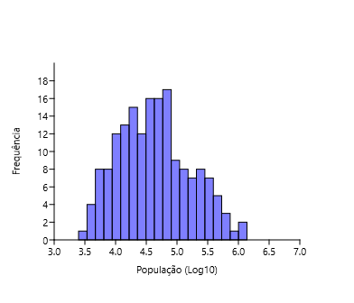
Apiaí | 953 | 4 | 261 | 3 | 4.3869268068
Araçatuba | 2709 | 1 | 241 | 1 | 5.2945014974
Araraquara | 4936 | 25 | 292 | 19 | 5.3730444794
Araras | 6286 | 9 | 336 | 2 | 5.1278690025
Artur Nogueira | 359 | 9 | 137 | 5 | 4.7356627618
Assis | 556 | 2 | 140 | 2 | 5.018642256
Atibaia | 2860 | 55 | 302 | 34 | 5.1546095814
Avaré | 1084 | 1 | 213 | 1 | 4.9573917622
Barra do Chapéu | 46 | 6 | 37 | 1 | 3.7576996251
Barra do Turvo | 272 | 122 | 109 | 31 | 3.8841720695
Batatais | 2499 | 1 | 248 | 1 | 4.7959356035
Bauru | 2882 | 1 | 273 | 1 | 5.5761316402
Bertioga | 5215 | 653 | 321 | 103 | 4.8010536635
Biritiba-Mirim | 463 | 25 | 160 | 24 | 4.5131909554
Boa Esperança do Sul | 1127 | 3 | 192 | 1 | 4.173856139
Bom Sucesso de Itararé | 68 | 5 | 58 | 4 | 3.597036665
Boracéia | 223 | 65 | 145 | 46 | 3.6833172619
Botucatu | 3890 | 35 | 323 | 32 | 5.1658287312
Bragança Paulista | 2623 | 1 | 274 | 1 | 5.2270326953
Brotas | 3731 | 74 | 299 | 55 | 4.3874432199
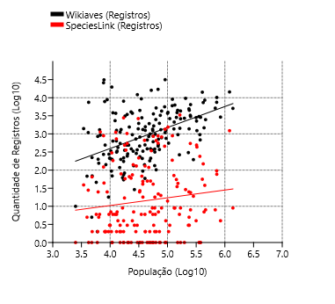
Buri | 244 | 3 | 161 | 3 | 4.2983726863 |  |  |  |  |  | Ordinary Least Squares Regression: População-Wikiaves (Registros) |  |  |  |  |  | Ordinary Least Squares Regression: População-SpeciesLink (Registros)
Buritama | 74 | 1 | 56 | 1 | 4.234112158
Cabreúva | 996 | 7 | 233 | 7 | 4.6964175527 |  |  |  |  |  | Slope a: | 0.58022 | Std. error a: | 0.084889 |  |  | Slope a: | 0.21377 | Std. error a: | 0.12889
Cafelândia | 83 | 17 | 58 | 16 | 4.2496141023 |  |  |  |  |  |  | t: | 6.835 | p (slope): | 1.41E-10 |  |  | t: | 1.6586 | p (slope): | 0.09905
Cajati | 289 | 130 | 141 | 17 | 4.4555909006 |  |  |  |  |  | Intercept b: | 0.27674 | Std. error b: | 0.39639 |  |  | Intercept b: | 0.16746 | Std. error b: | 0.60185
Campinas | 14452 | 1230 | 331 | 246 | 6.0806528179
Campos do Jordão | 16073 | 344 | 307 | 89 | 4.7167376823 |  |  |  |  |  | 95% bootstrapped confidence intervals (N=1999): |  |  |  |  |  | 95% bootstrapped confidence intervals (N=1999):
Cananéia | 3712 | 1108 | 323 | 124 | 4.0982975365 |  |  |  |  |  | Slope a: | (0,39465, 0,75593) |  |  |  |  | Slope a: | (-0,022356, 0,45845)
Capão Bonito | 847 | 119 | 217 | 74 | 4.6733711521 |  |  |  |  |  | Intercept b: | (-0,5739, 1,1793) |  |  |  |  | Intercept b: | (-0,97229, 1,2451)
Caraguatatuba | 9080 | 892 | 439 | 82 | 5.084690645
Castilho | 492 | 1 | 190 | 1 | 4.3223433611 |  |  |  |  |  | Correlation: |  |  |  |  |  | Correlation:
Cerquilho | 181 | 2 | 94 | 2 | 4.6897438238 |  |  |  |  |  | r: | 0.46429 |  |  |  |  | r: | 0.12619
Charqueada | 218 | 1 | 105 | 1 | 4.2352758767 |  |  |  |  |  | r2: | 0.21557 |  |  |  |  | r2: | 0.015924
Conchal | 726 | 2 | 186 | 2 | 4.4479328656 |  |  |  |  |  | t: | 6.835 |  |  |  |  | t: | 1.6586
Cosmópolis | 371 | 2 | 113 | 2 | 4.8588498733 |  |  |  |  |  | p (uncorr.): | 1.41E-10 |  |  |  |  | p (uncorr.): | 0.09905
Cotia | 3270 | 545 | 322 | 117 | 5.3965654652 |  |  |  |  |  | Permutation p: | 0.0001 |  |  |  |  | Permutation p: | 0.0976
Cubatão | 2127 | 9 | 235 | 6 | 5.1162922014
Cunha | 1552 | 66 | 326 | 46 | 4.3333868117
Divinolândia | 634 | 6 | 192 | 6 | 4.0471190387
Dourado | 8844 | 25 | 359 | 18 | 3.9480704815
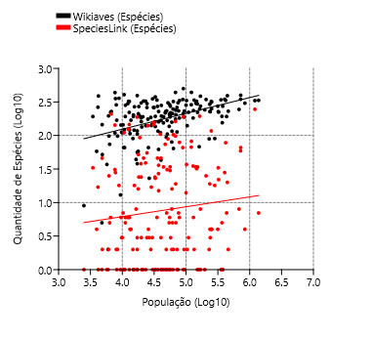
Eldorado | 1322 | 79 | 268 | 18 | 4.1901635516 |  |  |  |  |  | Ordinary Least Squares Regression: População-Wikiaves (Espécies) |  |  |  |  |  | Ordinary Least Squares Regression: População-SpeciesLink (Espécies)
Embu-Guaçu | 714 | 7 | 204 | 5 | 4.8412655926
Euclides da Cunha Paulista | 18 | 2 | 13 | 1 | 3.9717859379 |  |  |  |  |  | Slope a: | 0.23579 | Std. error a: | 0.040446 |  |  | Slope a: | 0.14736 | Std. error a: | 0.095387
Franca | 3029 | 1 | 340 | 1 | 5.5480047098 |  |  |  |  |  |  | t: | 58,297 | p (slope): | 2.73E-04 |  |  | t: | 15,448 | p (slope): | 0.12425
Gália | 1300 | 6 | 221 | 6 | 3.8161086707 |  |  |  |  |  | Intercept b: | 11,507 | Std. error b: | 0.18886 |  |  | Intercept b: | 0.20063 | Std. error b: | 0.44541
Garça | 679 | 50 | 190 | 34 | 4.647285145
Guapiara | 174 | 4 | 117 | 3 | 4.2344413513 |  |  |  |  |  | 95% bootstrapped confidence intervals (N=1999): |  |  |  |  |  | 95% bootstrapped confidence intervals (N=1999):
Guararapes | 235 | 1 | 136 | 1 | 4.5177104102 |  |  |  |  |  | Slope a: | (0.13478, 0.32772) |  |  |  |  | Slope a: | (-0.035886, 0.33787)
Guarujá | 2267 | 493 | 227 | 33 | 5.5057724731 |  |  |  |  |  | Intercept b: | (0.69714, 1.6557) |  |  |  |  | Intercept b: | (-0.65906, 1.0507)
Guarulhos | 5080 | 9 | 334 | 7 | 6.1396215804
Hortolândia | 305 | 3 | 89 | 2 | 5.3633317602 |  |  |  |  |  | Correlation: |  |  |  |  |  | Correlation:
Iacri | 155 | 5 | 74 | 5 | 3.8007857903 |  |  |  |  |  | r: | 0.40818 |  |  |  |  | r: | 0.11766
Ibiúna | 4282 | 825 | 331 | 79 | 4.8969558903 |  |  |  |  |  | r2: | 0.16661 |  |  |  |  | r2: | 0.013844
Igaratá | 275 | 6 | 143 | 6 | 3.9792751476 |  |  |  |  |  | t: | 58,297 |  |  |  |  | t: | 15,448
Iguape | 1384 | 2653 | 262 | 145 | 4.4893537005 |  |  |  |  |  | p (uncorr.): | 2.73E-04 |  |  |  |  | p (uncorr.): | 0.12425
Ilha Comprida | 3840 | 184 | 282 | 5 | 4.0478976235 |  |  |  |  |  | Permutation p: | 0.0001 |  |  |  |  | Permutation p: | 0.1226
Ilhabela | 9328 | 6 | 337 | 6 | 4.5436956323
Indaiatuba | 3047 | 8 | 251 | 4 | 5.4007572398
Iperó | 1321 | 49 | 228 | 36 | 4.5697600376
Iporanga | 7474 | 1 | 388 | 1 | 3.6251065754
Itanhaém | 3945 | 1546 | 332 | 37 | 5.0078160311
Itapetininga | 1432 | 3338 | 248 | 194 | 5.2145816033
Itapeva | 757 | 1 | 232 | 1 | 4.9747603162
Itapevi | 1380 | 5 | 228 | 4 | 5.3760291817
Itapira | 3260 | 1 | 307 | 1 | 4.8737448055
Itaquaquecetuba | 684 | 1 | 155 | 1 | 5.5691643207
Itararé | 389 | 50 | 168 | 31 | 4.703317177
Itatiba | 6022 | 188 | 287 | 67 | 5.0822754031
Itirapina | 3111 | 58 | 270 | 24 | 4.2590440936
Itupeva | 981 | 6 | 212 | 5 | 4.7871202738
Jacupiranga | 354 | 488 | 211 | 52 | 4.2520273297
Jaguariúna | 1663 | 3 | 218 | 3 | 4.7595771999
Jaú | 4487 | 1 | 296 | 1 | 5.1768202616
José Bonifácio | 94 | 41 | 62 | 27 | 4.5683777537
Jundiaí | 7352 | 149 | 334 | 78 | 5.6221746341
Juquiá | 511 | 357 | 194 | 93 | 4.2744349701
Juquitiba | 1953 | 217 | 260 | 157 | 4.4975377876
Lençóis Paulista | 460 | 555 | 176 | 162 | 4.8352592329
Luís Antônio | 547 | 1 | 202 | 1 | 4.1745540345
Macatuba | 54 | 2 | 38 | 2 | 4.2345932025
Mairiporã | 3711 | 14 | 283 | 14 | 5.0007766922
Mineiros do Tietê | 1259 | 2 | 321 | 1 | 4.1108589567
Miracatu | 3448 | 546 | 306 | 24 | 4.2962043305
Mirandópolis | 363 | 3 | 147 | 3 | 4.4707631936
Mirassol | 383 | 2 | 158 | 2 | 4.7768754478
Mococa | 505 | 22 | 238 | 19 | 4.8381246627
Mogi das Cruzes | 8554 | 38 | 392 | 20 | 5.6491809783
Mogi Guaçu | 954 | 43 | 221 | 34 | 5.1815234635
Mogi Mirim | 1248 | 4 | 188 | 2 | 4.9693646514
Mongaguá | 3572 | 1 | 273 | 1 | 4.7535983777
Monte Alegre do Sul | 7838 | 2 | 286 | 2 | 3.9051480019
Monte Mor | 133 | 9 | 80 | 8 | 4.7764977878
Morro Agudo | 822 | 1 | 193 | 1 | 4.5180926015
Narandiba | 69 | 2 | 52 | 2 | 3.6863681035
Nova Campina | 214 | 3 | 112 | 3 | 3.9892272737
Nova Odessa | 316 | 18 | 116 | 16 | 4.7794088817
Óleo | 10 | 1 | 9 | 1 | 3.397244581
Paranapanema | 281 | 1 | 134 | 1 | 4.3052868655
Pariquera-Açú | 492 | 1027 | 183 | 38 | 4.2933183495
Patrocínio Paulista | 118 | 2 | 90 | 2 | 4.1664301138
Paulínia | 2646 | 3 | 222 | 3 | 5.0391125864
Pedreira | 1929 | 1 | 228 | 1 | 4.6805077464
Penápolis | 102 | 2 | 64 | 2 | 4.8021372057
Pereira Barreto | 132 | 7 | 66 | 4 | 4.40940895
Peruíbe | 17059 | 879 | 438 | 98 | 4.8343189537
Piacatu | 2 | 1 | 2 | 1 | 3.776701184
Piedade | 1235 | 6 | 289 | 6 | 4.7431019323
Pindamonhangaba | 4304 | 9 | 385 | 8 | 5.2261563634
Piquete | 422 | 4 | 169 | 4 | 4.1353553094
Piracicaba | 14240 | 56 | 347 | 28 | 5.6065339864
Piraju | 12158 | 1 | 352 | 1 | 4.4743036971
Pirassununga | 1307 | 20 | 233 | 7 | 4.8831445159
Pitangueiras | 141 | 665 | 110 | 105 | 4.5989983058
Porto Ferreira | 608 | 41 | 189 | 30 | 4.7493497606
Praia Grande | 1233 | 435 | 223 | 22 | 5.5119808992
Presidente Epitácio | 388 | 1 | 154 | 1 | 4.6454222693
Promissão | 59 | 6 | 43 | 3 | 4.6067252246
Registro | 871 | 863 | 198 | 34 | 4.7506780682
Ribeirão Bonito | 335 | 7 | 107 | 4 | 4.1211986026
Ribeirão Branco | 62 | 9 | 44 | 8 | 4.2160074681
Ribeirão Grande | 25900 | 894 | 436 | 143 | 3.8849651982
Rincão | 199 | 1 | 122 | 1 | 4.0333835412
Rio Claro | 9627 | 29 | 344 | 25 | 5.3147601894
Rio Grande da Serra | 213 | 1 | 105 | 1 | 4.7062567931
Salesópolis | 8027 | 2779 | 393 | 188 | 4.2339854788
Santa Maria da Serra | 200 | 25 | 98 | 25 | 3.790496277
Santo André | 7495 | 96 | 347 | 59 | 5.8565917549
Santo Antônio de Posse | 386 | 1 | 140 | 1 | 4.3675422735
Santo Antônio do Aracanguá | 142 | 2 | 98 | 2 | 3.9253120915
Santos | 1476 | 7 | 192 | 7 | 5.6367997141
São Bernardo do Campo | 2917 | 4 | 303 | 4 | 5.923728831
São Caetano do Sul | 265 | 6 | 68 | 1 | 5.2071683211
São Carlos | 6463 | 24 | 315 | 4 | 5.4013712421
São José do Barreiro | 1089 | 28 | 264 | 17 | 3.6177340354
São José do Rio Pardo | 1351 | 1 | 208 | 1 | 4.7399360818
São José do Rio Preto | 2481 | 8 | 230 | 2 | 5.6633908736
São José dos Campos | 10169 | 77 | 398 | 66 | 5.8585035114
São Luiz do Paraitinga | 19720 | 300 | 406 | 110 | 4.0288558094
São Manuel | 1253 | 2 | 281 | 1 | 4.612296326
São Miguel Arcanjo | 4465 | 27 | 376 | 23 | 4.5176049189
São Pedro | 2791 | 68 | 272 | 46 | 4.5520960792
São Sebastião | 5619 | 457 | 344 | 66 | 4.9492924014
São Sebastião da Grama | 2326 | 6 | 298 | 6 | 4.0857185952
São Simão | 198 | 2 | 120 | 1 | 4.185315458
São Vicente | 955 | 240 | 193 | 5 | 5.5632413266
Sarapuí | 340 | 7 | 144 | 7 | 4.012204296
Sete Barras | 640 | 729 | 221 | 146 | 4.1082943509
Socorro | 1580 | 2 | 195 | 1 | 4.6128368162
Sorocaba | 5155 | 8 | 245 | 8 | 5.8321114792
Sumaré | 195 | 19 | 90 | 18 | 5.4509277405
Tapiraí | 31244 | 44 | 355 | 28 | 3.8924841794
Tapiratiba | 314 | 6 | 121 | 6 | 4.1126050015
Taubaté | 2817 | 4 | 273 | 4 | 5.498205759
Teodoro Sampaio | 4055 | 60 | 325 | 39 | 4.3645134737
Torrinha | 209 | 3 | 110 | 3 | 4.0004340775
Ubatuba | 31495 | 1349 | 500 | 190 | 4.9580810655
Ubirajara | 5 | 1 | 5 | 1 | 3.6794278966
Valinhos | 1376 | 71 | 182 | 35 | 5.1112389831
Valparaíso | 29 | 3 | 23 | 3 | 4.4229179808
Vargem | 94 | 2 | 66 | 1 | 4.0227169801
Vera Cruz | 69 | 1 | 66 | 1 | 4.0351494578
Vinhedo | 787 | 9 | 182 | 6 | 4.8961292188

Latitude
Cidades | Wikiaves (Registros) | SpeciesLink (Registros) | Wikiaves (Espécies) | SpeciesLink (Espécies) | Latitude |  | r | r^2 | p | Slope | Error | Intercept | Error | Variable | Slope | Error | Intercept | Error | r | p
Aguaí | 210 | 1 | 116 | 1 | -22.059684 | Wikiaves (Registros) | -0.20 | 0.0400 | 0.0084 | -1102.00 | 413.01 | -22105 | 9454.80 | Wikiaves (Registros) | -0.19076 | 0.052507 | -1.3885 | 1.202 | -0.26769 | 0.00036999
Águas da Prata | 492 | 2 | 169 | 1 | -21.934829 | SpeciesLink (Registros) | -0.28 | 0.0760 | 0.0002 | -165.00 | 44.004 | -3563.5 | 1007.40 | SpeciesLink (Registros) | -0.44762 | 0.065863 | -9.064 | 1.5078 | -0.46116 | 1.71E-10
Águas de Santa Barbara | 853 | 2 | 196 | 2 | -22.869149409 | Wikiaves (Espécies) | -0.30 | 0.0900 | 0.0001 | -30.27 | 7.3628 | -478.05 | 168.55 | Wikiaves (Espécies) | -0.083624 | 0.024106 | 0.33298 | 0.55185 | -0.25641 | 0.00066103
Águas de São Pedro | 1403 | 39 | 192 | 33 | -22.597339554 | SpeciesLink (Espécies) | -0.29 | 0.0816 | 0.0001 | -13.88 | 3.5596 | -287.52 | 81.49 | SpeciesLink (Espécies) | -0.27322 | 0.050365 | -5.3559 | 1.153 | -0.38318 | 1.96E-07
Agudos | 333 | 18 | 160 | 15 | -22.474037
Americana | 4500 | 3 | 226 | 3 | -22.7408835 | Registros
Américo Brasiliense | 497 | 130 | 168 | 46 | -21.7300365
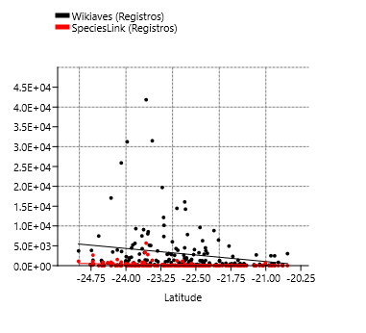
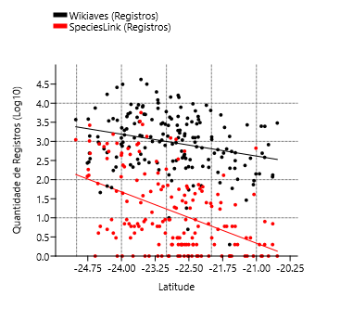
Amparo | 1960 | 1 | 262 | 1 | -22.699388626
Angatuba | 333 | 141 | 175 | 140 | -23.483987
Anhembi | 924 | 1134 | 228 | 209 | -22.78632094
Apiaí | 953 | 4 | 261 | 3 | -24.513316
Araçatuba | 2709 | 1 | 241 | 1 | -21.205476
Araraquara | 4936 | 25 | 292 | 19 | -21.7903595
Araras | 6286 | 9 | 336 | 2 | -22.35708652
Artur Nogueira | 359 | 9 | 137 | 5 | -22.57134301
Assis | 556 | 2 | 140 | 2 | -22.66283502
Atibaia | 2860 | 55 | 302 | 34 | -23.116308
Avaré | 1084 | 1 | 213 | 1 | -23.1031935
Barra do Chapéu | 46 | 6 | 37 | 1 | -24.471425999
Barra do Turvo | 272 | 122 | 109 | 31 | -24.759386656
Batatais | 2499 | 1 | 248 | 1 | -20.8919295
Bauru | 2882 | 1 | 273 | 1 | -22.3251225
Bertioga | 5215 | 653 | 321 | 103 | -23.8540145
Biritiba-Mirim | 463 | 25 | 160 | 24 | -23.571033387
Boa Esperança do Sul | 1127 | 3 | 192 | 1 | -21.992484163
Bom Sucesso de Itararé | 68 | 5 | 58 | 4 | -24.318262841
Boracéia | 223 | 65 | 145 | 46 | -22.193205654 | Espécies
Botucatu | 3890 | 35 | 323 | 32 | -22.8883815
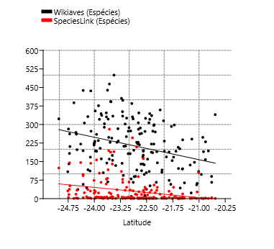
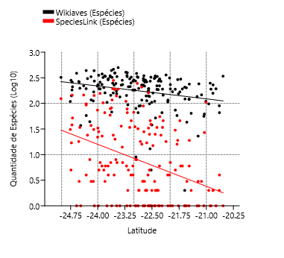
Bragança Paulista | 2623 | 1 | 274 | 1 | -22.9568955
Brotas | 3731 | 74 | 299 | 55 | -22.286516985
Buri | 244 | 3 | 161 | 3 | -23.799381419
Buritama | 74 | 1 | 56 | 1 | -21.067039567
Cabreúva | 996 | 7 | 233 | 7 | -23.312674395
Cafelândia | 83 | 17 | 58 | 16 | -21.809705287
Cajati | 289 | 130 | 141 | 17 | -24.726360972
Campinas | 14452 | 1230 | 331 | 246 | -22.9073425
Campos do Jordão | 16073 | 344 | 307 | 89 | -22.740091914
Cananéia | 3712 | 1108 | 323 | 124 | -25.01690807
Capão Bonito | 847 | 119 | 217 | 74 | -24.00680097
Caraguatatuba | 9080 | 892 | 439 | 82 | -23.6220065
Castilho | 492 | 1 | 190 | 1 | -20.872026554
Cerquilho | 181 | 2 | 94 | 2 | -23.1686725
Charqueada | 218 | 1 | 105 | 1 | -22.508882412
Conchal | 726 | 2 | 186 | 2 | -22.330076448
Cosmópolis | 371 | 2 | 113 | 2 | -22.645784886
Cotia | 3270 | 545 | 322 | 117 | -23.603514
Cubatão | 2127 | 9 | 235 | 6 | -23.883839
Cunha | 1552 | 66 | 326 | 46 | -23.074750147 | Registros e Espécies
Divinolândia | 634 | 6 | 192 | 6 | -21.661621506
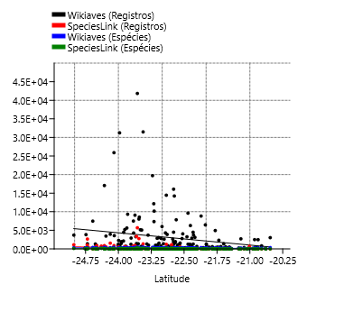
Dourado | 8844 | 25 | 359 | 18 | -22.113167196
Eldorado | 1322 | 79 | 268 | 18 | -24.525386611
Embu-Guaçu | 714 | 7 | 204 | 5 | -23.831829104
Euclides da Cunha Paulista | 18 | 2 | 13 | 1 | -22.55499692
Franca | 3029 | 1 | 340 | 1 | -20.536097
Gália | 1300 | 6 | 221 | 6 | -22.294019248
Garça | 679 | 50 | 190 | 34 | -22.21070949
Guapiara | 174 | 4 | 117 | 3 | -24.1825265
Guararapes | 235 | 1 | 136 | 1 | -21.253446495
Guarujá | 2267 | 493 | 227 | 33 | -23.995149
Guarulhos | 5080 | 9 | 334 | 7 | -23.468506
Hortolândia | 305 | 3 | 89 | 2 | -22.858395
Iacri | 155 | 5 | 74 | 5 | -21.855061087
Ibiúna | 4282 | 825 | 331 | 79 | -23.6526325
Igaratá | 275 | 6 | 143 | 6 | -23.204843
Iguape | 1384 | 2653 | 262 | 145 | -24.706954196
Ilha Comprida | 3840 | 184 | 282 | 5 | -24.73923994
Ilhabela | 9328 | 6 | 337 | 6 | -23.7886525
Indaiatuba | 3047 | 8 | 251 | 4 | -23.081646
Iperó | 1321 | 49 | 228 | 36 | -23.35027739
Iporanga | 7474 | 1 | 388 | 1 | -24.584460178
Itanhaém | 3945 | 1546 | 332 | 37 | -24.186120667
Itapetininga | 1432 | 3338 | 248 | 194 | -23.5878725
Itapeva | 757 | 1 | 232 | 1 | -23.983437999
Itapevi | 1380 | 5 | 228 | 4 | -23.546934
Itapira | 3260 | 1 | 307 | 1 | -22.436005499
Itaquaquecetuba | 684 | 1 | 155 | 1 | -23.4768975
Itararé | 389 | 50 | 168 | 31 | -24.11213796
Itatiba | 6022 | 188 | 287 | 67 | -23.004852999
Itirapina | 3111 | 58 | 270 | 24 | -22.253967974
Itupeva | 981 | 6 | 212 | 5 | -23.153409626
Jacupiranga | 354 | 488 | 211 | 52 | -24.698150281
Jaguariúna | 1663 | 3 | 218 | 3 | -22.706781958
Jaú | 4487 | 1 | 296 | 1 | -22.29579099
José Bonifácio | 94 | 41 | 62 | 27 | -21.053719035
Jundiaí | 7352 | 149 | 334 | 78 | -23.187668
Juquiá | 511 | 357 | 194 | 93 | -24.320703079
Juquitiba | 1953 | 217 | 260 | 157 | -23.935689202
Lençóis Paulista | 460 | 555 | 176 | 162 | -22.597507
Luís Antônio | 547 | 1 | 202 | 1 | -21.551706525
Macatuba | 54 | 2 | 38 | 2 | -22.505549629
Mairiporã | 3711 | 14 | 283 | 14 | -23.322459383
Mineiros do Tietê | 1259 | 2 | 321 | 1 | -22.411696801
Miracatu | 3448 | 546 | 306 | 24 | -24.283929465
Mirandópolis | 363 | 3 | 147 | 3 | -21.132086985
Mirassol | 383 | 2 | 158 | 2 | -20.8170045
Mococa | 505 | 22 | 238 | 19 | -21.46899051
Mogi das Cruzes | 8554 | 38 | 392 | 20 | -23.5227065
Mogi Guaçu | 954 | 43 | 221 | 34 | -22.36572019
Mogi Mirim | 1248 | 4 | 188 | 2 | -22.36572019
Mongaguá | 3572 | 1 | 273 | 1 | -24.094116145
Monte Alegre do Sul | 7838 | 2 | 286 | 2 | -22.68112866
Monte Mor | 133 | 9 | 80 | 8 | -22.945521999
Morro Agudo | 822 | 1 | 193 | 1 | -20.732662999
Narandiba | 69 | 2 | 52 | 2 | -22.4042832
Nova Campina | 214 | 3 | 112 | 3 | -24.123210418
Nova Odessa | 316 | 18 | 116 | 16 | -22.782794661
Óleo | 10 | 1 | 9 | 1 | -22.944584777
Paranapanema | 281 | 1 | 134 | 1 | -23.386927999
Pariquera-Açú | 492 | 1027 | 183 | 38 | -24.712546631
Patrocínio Paulista | 118 | 2 | 90 | 2 | -20.641153402
Paulínia | 2646 | 3 | 222 | 3 | -22.7599217
Pedreira | 1929 | 1 | 228 | 1 | -22.743771
Penápolis | 102 | 2 | 64 | 2 | -21.418383015
Pereira Barreto | 132 | 7 | 66 | 4 | -20.636668999
Peruíbe | 17059 | 879 | 438 | 98 | -24.319508884
Piacatu | 2 | 1 | 2 | 1 | -21.595391679
Piedade | 1235 | 6 | 289 | 6 | -23.714202223
Pindamonhangaba | 4304 | 9 | 385 | 8 | -22.926668726
Piquete | 422 | 4 | 169 | 4 | -22.611166885
Piracicaba | 14240 | 56 | 347 | 28 | -22.723722
Piraju | 12158 | 1 | 352 | 1 | -23.192991495
Pirassununga | 1307 | 20 | 233 | 7 | -21.994049295
Pitangueiras | 141 | 665 | 110 | 105 | -21.010999499
Porto Ferreira | 608 | 41 | 189 | 30 | -21.858362505
Praia Grande | 1233 | 435 | 223 | 22 | -24.0030215
Presidente Epitácio | 388 | 1 | 154 | 1 | -21.768781995
Promissão | 59 | 6 | 43 | 3 | -21.538867499
Registro | 871 | 863 | 198 | 34 | -24.494251428
Ribeirão Bonito | 335 | 7 | 107 | 4 | -22.064934664
Ribeirão Branco | 62 | 9 | 44 | 8 | -24.220268458
Ribeirão Grande | 25900 | 894 | 436 | 143 | -24.101200311
Rincão | 199 | 1 | 122 | 1 | -21.589189499
Rio Claro | 9627 | 29 | 344 | 25 | -22.4125115
Rio Grande da Serra | 213 | 1 | 105 | 1 | -23.744515
Salesópolis | 8027 | 2779 | 393 | 188 | -23.531792988
Santa Maria da Serra | 200 | 25 | 98 | 25 | -22.569410258
Santo André | 7495 | 96 | 347 | 59 | -23.65751
Santo Antônio de Posse | 386 | 1 | 140 | 1 | -22.604796852
Santo Antônio do Aracanguá | 142 | 2 | 98 | 2 | -20.932496843
Santos | 1476 | 7 | 192 | 7 | -23.9337375
São Bernardo do Campo | 2917 | 4 | 303 | 4 | -23.7103045
São Caetano do Sul | 265 | 6 | 68 | 1 | -23.614705
São Carlos | 6463 | 24 | 315 | 4 | -22.0159985
São José do Barreiro | 1089 | 28 | 264 | 17 | -22.646489897
São José do Rio Pardo | 1351 | 1 | 208 | 1 | -21.5961025
São José do Rio Preto | 2481 | 8 | 230 | 2 | -20.8126365
São José dos Campos | 10169 | 77 | 398 | 66 | -23.1840615
São Luiz do Paraitinga | 19720 | 300 | 406 | 110 | -23.22187151
São Manuel | 1253 | 2 | 281 | 1 | -22.736459985
São Miguel Arcanjo | 4465 | 27 | 376 | 23 | -23.87949
São Paulo | 41840 | 5680 | 464 | 281 | -23.5673865
São Pedro | 2791 | 68 | 272 | 46 | -22.548888
São Sebastião | 5619 | 457 | 344 | 66 | -23.806687652
São Sebastião da Grama | 2326 | 6 | 298 | 6 | -21.708420792
São Simão | 198 | 2 | 120 | 1 | -21.479723372
São Vicente | 955 | 240 | 193 | 5 | -23.967373
Sarapuí | 340 | 7 | 144 | 7 | -23.641506571
Sete Barras | 640 | 729 | 221 | 146 | -24.388603782
Socorro | 1580 | 2 | 195 | 1 | -22.592029952
Sorocaba | 5155 | 8 | 245 | 8 | -23.499323
Sumaré | 195 | 19 | 90 | 18 | -22.822145
Tapiraí | 31244 | 44 | 355 | 28 | -23.973148267
Tapiratiba | 314 | 6 | 121 | 6 | -21.471885402
Taubaté | 2817 | 4 | 273 | 4 | -23.0265555
Teodoro Sampaio | 4055 | 60 | 325 | 39 | -22.531007
Torrinha | 209 | 3 | 110 | 3 | -22.427493615
Ubatuba | 31495 | 1349 | 500 | 190 | -23.435964981
Ubirajara | 5 | 1 | 5 | 1 | -22.52383545
Valinhos | 1376 | 71 | 182 | 35 | -22.971244
Valparaíso | 29 | 3 | 23 | 3 | -21.225575283
Vargem | 94 | 2 | 66 | 1 | -22.884880424
Vera Cruz | 69 | 1 | 66 | 1 | -22.224748315
Vinhedo | 787 | 9 | 182 | 6 | -23.030538324

Longitude
Cidades | Wikiaves (Registros) | SpeciesLink (Registros) | Wikiaves (Espécies) | SpeciesLink (Espécies) | Longitude |  | r | r^2 | p | Slope | Error | Intercept | Error | Variable | Slope | Error | Intercept | Error | r | p
Aguaí | 210 | 1 | 116 | 1 | -46.979693109 | Wikiaves (Registros) | 0.28 | 0.0794 | 0.0002 | 1081.20 | 281.5800 | 54803.0 | 13472.00 | Wikiaves (Registros) | 0.2511 | 0.032723 | 14.982 | 1.5656 | 0.50611 | 1.22E-12
Águas da Prata | 492 | 2 | 169 | 1 | -46.71676671 | SpeciesLink (Registros) | 0.17 | 0.0274 | 0.0294 | 69.02 | 31.4310 | 3510.7 | 1503.80 | SpeciesLink (Registros) | 0.20189 | 0.049319 | 10.827 | 2.3597 | 0.29875 | 6.54E-05
Águas de Santa Barbara | 853 | 2 | 196 | 2 | -49.238607767 | Wikiaves (Espécies) | 0.48 | 0.2317 | 0.0000 | 33.83 | 4.7101 | 1831.8 | 225.35 | Wikiaves (Espécies) | 0.11325 | 0.01505 | 7.6609 | 0.72006 | 0.49875 | 2.88E-12
Águas de São Pedro | 1403 | 39 | 192 | 33 | -47.883974741 | SpeciesLink (Espécies) | 0.21 | 0.0427 | 0.0063 | 6.99 | 2.5302 | 364.2 | 121.06 | SpeciesLink (Espécies) | 0.14326 | 0.036348 | 7.7432 | 1.7391 | 0.28858 | 0.00011792
Agudos | 333 | 18 | 160 | 15 | -48.990156288
Americana | 4500 | 3 | 226 | 3 | -47.330362926
Américo Brasiliense | 497 | 130 | 168 | 46 | -48.106604562 | Registros:
Amparo | 1960 | 1 | 262 | 1 | -46.76508569
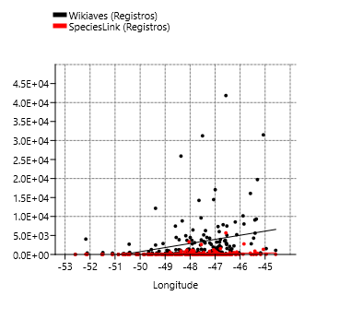
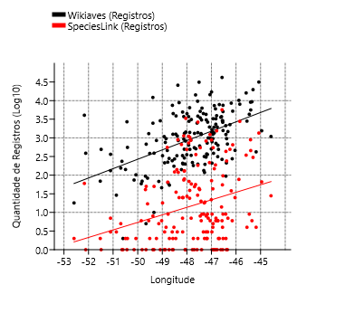
Angatuba | 333 | 141 | 175 | 140 | -48.406759616
Anhembi | 924 | 1134 | 228 | 209 | -48.126926831
Apiaí | 953 | 4 | 261 | 3 | -48.848659905
Araçatuba | 2709 | 1 | 241 | 1 | -50.439226073
Araraquara | 4936 | 25 | 292 | 19 | -48.174439938
Araras | 6286 | 9 | 336 | 2 | -47.385829527
Artur Nogueira | 359 | 9 | 137 | 5 | -47.16430115
Assis | 556 | 2 | 140 | 2 | -50.41751004
Atibaia | 2860 | 55 | 302 | 34 | -46.555062501
Avaré | 1084 | 1 | 213 | 1 | -48.923263194
Barra do Chapéu | 46 | 6 | 37 | 1 | -49.027139137
Barra do Turvo | 272 | 122 | 109 | 31 | -48.502343453
Batatais | 2499 | 1 | 248 | 1 | -47.586106727
Bauru | 2882 | 1 | 273 | 1 | -49.083000867
Bertioga | 5215 | 653 | 321 | 103 | -46.136538335
Biritiba-Mirim | 463 | 25 | 160 | 24 | -46.041212225
Boa Esperança do Sul | 1127 | 3 | 192 | 1 | -48.390596907
Bom Sucesso de Itararé | 68 | 5 | 58 | 4 | -49.143761923
Boracéia | 223 | 65 | 145 | 46 | -48.779218283
Botucatu | 3890 | 35 | 323 | 32 | -48.441289384
Bragança Paulista | 2623 | 1 | 274 | 1 | -46.542333374 | Espécies:
Brotas | 3731 | 74 | 299 | 55 | -48.126833324


Buri | 244 | 3 | 161 | 3 | -48.597414974
Buritama | 74 | 1 | 56 | 1 | -50.149281253
Cabreúva | 996 | 7 | 233 | 7 | -47.133658373
Cafelândia | 83 | 17 | 58 | 16 | -49.600354406
Cajati | 289 | 130 | 141 | 17 | -48.104999809
Campinas | 14452 | 1230 | 331 | 246 | -47.060156273
Campos do Jordão | 16073 | 344 | 307 | 89 | -45.5892017
Cananéia | 3712 | 1108 | 323 | 124 | -47.928482814
Capão Bonito | 847 | 119 | 217 | 74 | -48.351434518
Caraguatatuba | 9080 | 892 | 439 | 82 | -45.410818382
Castilho | 492 | 1 | 190 | 1 | -51.489407056
Cerquilho | 181 | 2 | 94 | 2 | -47.737531325
Charqueada | 218 | 1 | 105 | 1 | -47.775700203
Conchal | 726 | 2 | 186 | 2 | -47.174375743
Cosmópolis | 371 | 2 | 113 | 2 | -47.196770777
Cotia | 3270 | 545 | 322 | 117 | -46.931846328
Cubatão | 2127 | 9 | 235 | 6 | -46.420031768
Cunha | 1552 | 66 | 326 | 46 | -44.958026903
Divinolândia | 634 | 6 | 192 | 6 | -46.736869787
Dourado | 8844 | 25 | 359 | 18 | -48.316235806
Eldorado | 1322 | 79 | 268 | 18 | -48.103228423 | Registros e Espécies:
Embu-Guaçu | 714 | 7 | 204 | 5 | -46.817108873

Euclides da Cunha Paulista | 18 | 2 | 13 | 1 | -52.59089838
Franca | 3029 | 1 | 340 | 1 | -47.402331626
Gália | 1300 | 6 | 221 | 6 | -49.55211133
Garça | 679 | 50 | 190 | 34 | -49.656529935
Guapiara | 174 | 4 | 117 | 3 | -48.527681322
Guararapes | 235 | 1 | 136 | 1 | -50.642639048
Guarujá | 2267 | 493 | 227 | 33 | -46.249034279
Guarulhos | 5080 | 9 | 334 | 7 | -46.531084086
Hortolândia | 305 | 3 | 89 | 2 | -47.22109661
Iacri | 155 | 5 | 74 | 5 | -50.689199932
Ibiúna | 4282 | 825 | 331 | 79 | -47.220491187
Igaratá | 275 | 6 | 143 | 6 | -46.156314424
Iguape | 1384 | 2653 | 262 | 145 | -47.553137409
Ilha Comprida | 3840 | 184 | 282 | 5 | -47.554316966
Ilhabela | 9328 | 6 | 337 | 6 | -45.354056667
Indaiatuba | 3047 | 8 | 251 | 4 | -47.21230894
Iperó | 1321 | 49 | 228 | 36 | -47.689893894
Iporanga | 7474 | 1 | 388 | 1 | -48.589600714
Itanhaém | 3945 | 1546 | 332 | 37 | -46.790991483
Itapetininga | 1432 | 3338 | 248 | 194 | -48.046142895
Itapeva | 757 | 1 | 232 | 1 | -48.877389159
Itapevi | 1380 | 5 | 228 | 4 | -46.933372863
Itapira | 3260 | 1 | 307 | 1 | -46.821248011
Itaquaquecetuba | 684 | 1 | 155 | 1 | -46.351603141
Itararé | 389 | 50 | 168 | 31 | -49.336119714
Itatiba | 6022 | 188 | 287 | 67 | -46.837557853
Itirapina | 3111 | 58 | 270 | 24 | -47.819884867
Itupeva | 981 | 6 | 212 | 5 | -47.055701152
Jacupiranga | 354 | 488 | 211 | 52 | -48.004704512
Jaguariúna | 1663 | 3 | 218 | 3 | -46.982343466
Jaú | 4487 | 1 | 296 | 1 | -48.558141388
José Bonifácio | 94 | 41 | 62 | 27 | -49.686282716
Jundiaí | 7352 | 149 | 334 | 78 | -46.885273968
Juquiá | 511 | 357 | 194 | 93 | -47.635341968
Juquitiba | 1953 | 217 | 260 | 157 | -47.081594072
Lençóis Paulista | 460 | 555 | 176 | 162 | -48.798681972
Luís Antônio | 547 | 1 | 202 | 1 | -47.700279945
Macatuba | 54 | 2 | 38 | 2 | -48.711405387
Mairiporã | 3711 | 14 | 283 | 14 | -46.590195873
Mineiros do Tietê | 1259 | 2 | 321 | 1 | -48.451802309
Miracatu | 3448 | 546 | 306 | 24 | -47.457103999
Mirandópolis | 363 | 3 | 147 | 3 | -51.105640392
Mirassol | 383 | 2 | 158 | 2 | -49.512139218
Mococa | 505 | 22 | 238 | 19 | -47.007170979
Mogi das Cruzes | 8554 | 38 | 392 | 20 | -46.196760084
Mogi Guaçu | 954 | 43 | 221 | 34 | -46.944474088
Mogi Mirim | 1248 | 4 | 188 | 2 | -46.944474088
Mongaguá | 3572 | 1 | 273 | 1 | -46.619992725
Monte Alegre do Sul | 7838 | 2 | 286 | 2 | -46.681194301
Monte Mor | 133 | 9 | 80 | 8 | -47.313269248
Morro Agudo | 822 | 1 | 193 | 1 | -48.057593825
Narandiba | 69 | 2 | 52 | 2 | -51.524239851
Nova Campina | 214 | 3 | 112 | 3 | -48.905738479
Nova Odessa | 316 | 18 | 116 | 16 | -47.293634614
Óleo | 10 | 1 | 9 | 1 | -49.340950753
Paranapanema | 281 | 1 | 134 | 1 | -48.723676984
Pariquera-Açú | 492 | 1027 | 183 | 38 | -47.879997603
Patrocínio Paulista | 118 | 2 | 90 | 2 | -47.28306009
Paulínia | 2646 | 3 | 222 | 3 | -47.154385801
Pedreira | 1929 | 1 | 228 | 1 | -46.89780209
Penápolis | 102 | 2 | 64 | 2 | -50.073036275
Pereira Barreto | 132 | 7 | 66 | 4 | -51.10666102
Peruíbe | 17059 | 879 | 438 | 98 | -46.997301865
Piacatu | 2 | 1 | 2 | 1 | -50.599425717
Piedade | 1235 | 6 | 289 | 6 | -47.418015151
Pindamonhangaba | 4304 | 9 | 385 | 8 | -45.462048846
Piquete | 422 | 4 | 169 | 4 | -45.183569424
Piracicaba | 14240 | 56 | 347 | 28 | -47.646846236
Piraju | 12158 | 1 | 352 | 1 | -49.38397449
Pirassununga | 1307 | 20 | 233 | 7 | -47.425172882
Pitangueiras | 141 | 665 | 110 | 105 | -48.222265752
Porto Ferreira | 608 | 41 | 189 | 30 | -47.481409643
Praia Grande | 1233 | 435 | 223 | 22 | -46.412049584
Presidente Epitácio | 388 | 1 | 154 | 1 | -52.115275827
Promissão | 59 | 6 | 43 | 3 | -49.857735235
Registro | 871 | 863 | 198 | 34 | -47.841054752
Ribeirão Bonito | 335 | 7 | 107 | 4 | -48.177705754
Ribeirão Branco | 62 | 9 | 44 | 8 | -48.765477481
Ribeirão Grande | 25900 | 894 | 436 | 143 | -48.367071156
Rincão | 199 | 1 | 122 | 1 | -48.072330067
Rio Claro | 9627 | 29 | 344 | 25 | -47.563533238
Rio Grande da Serra | 213 | 1 | 105 | 1 | -46.393692674
Salesópolis | 8027 | 2779 | 393 | 188 | -45.84717693
Santa Maria da Serra | 200 | 25 | 98 | 25 | -48.159014142
Santo André | 7495 | 96 | 347 | 59 | -46.530874258
Santo Antônio de Posse | 386 | 1 | 140 | 1 | -46.9159099
Santo Antônio do Aracanguá | 142 | 2 | 98 | 2 | -50.496735052
Santos | 1476 | 7 | 192 | 7 | -46.331370849
São Bernardo do Campo | 2917 | 4 | 303 | 4 | -46.550257248
São Caetano do Sul | 265 | 6 | 68 | 1 | -46.571514609
São Carlos | 6463 | 24 | 315 | 4 | -47.889237685
São José do Barreiro | 1089 | 28 | 264 | 17 | -44.578340961
São José do Rio Pardo | 1351 | 1 | 208 | 1 | -46.88826589
São José do Rio Preto | 2481 | 8 | 230 | 2 | -49.381347685
São José dos Campos | 10169 | 77 | 398 | 66 | -45.884175401
São Luiz do Paraitinga | 19720 | 300 | 406 | 110 | -45.309544505
São Manuel | 1253 | 2 | 281 | 1 | -48.568763281
São Miguel Arcanjo | 4465 | 27 | 376 | 23 | -47.995589146
São Paulo | 41840 | 5680 | 464 | 281 | -46.570383182
São Pedro | 2791 | 68 | 272 | 46 | -47.914032997
São Sebastião | 5619 | 457 | 344 | 66 | -45.402680141
São Sebastião da Grama | 2326 | 6 | 298 | 6 | -46.824127626
São Simão | 198 | 2 | 120 | 1 | -47.55335254
São Vicente | 955 | 240 | 193 | 5 | -46.384490817
Sarapuí | 340 | 7 | 144 | 7 | -47.827195985
Sete Barras | 640 | 729 | 221 | 146 | -47.927216963
Socorro | 1580 | 2 | 195 | 1 | -46.529211592
Sorocaba | 5155 | 8 | 245 | 8 | -47.457853253
Sumaré | 195 | 19 | 90 | 18 | -47.265802732
Tapiraí | 31244 | 44 | 355 | 28 | -47.505288235
Tapiratiba | 314 | 6 | 121 | 6 | -46.745515211
Taubaté | 2817 | 4 | 273 | 4 | -45.556608697
Teodoro Sampaio | 4055 | 60 | 325 | 39 | -52.171194822
Torrinha | 209 | 3 | 110 | 3 | -48.172157585
Ubatuba | 31495 | 1349 | 500 | 190 | -45.072091475
Ubirajara | 5 | 1 | 5 | 1 | -49.663271666
Valinhos | 1376 | 71 | 182 | 35 | -46.996630028
Valparaíso | 29 | 3 | 23 | 3 | -50.869308119
Vargem | 94 | 2 | 66 | 1 | -46.411600233
Vera Cruz | 69 | 1 | 66 | 1 | -49.821781655
Vinhedo | 787 | 9 | 182 | 6 | -46.976476309

